Minion 2026
 | Estatus | En tiempo
Minions
Autorizacion | 20-Mar-26 | 7-Apr-26

Diseño final | 27-Mar-26 | 14-Apr-26
Autorizaciones | 1-Apr-26 | 19-Apr-26
Orden de compra | 3-Apr-26 | 7-Apr-26
Produccion / envio | 13-May-26 | 27-May-26
Fecha Estimada Pago balance | 27-Jun-26 | 11-Jul-26
Llegada Almacén | 17-Jul-26 | 31-Jul-26 |  |  |  |  |  |  |  |  |  |  |  |  |  | 15-Jun-26 | 1-Oct-26 | 5-Dec-26 | cepillos
Lanzamiento | 31-Jul-26 | 14-Aug-26 |  |  |  |  |  |  |  |  |  |  |  |  |  | 24-Jun-26 | 22-Oct-26 | 26-Dec-26 | 2 en 1

 |  |  |  |  |  |  |  |  |  |  |  |  |  |  |  | 29-Jun-26 | 31-Oct-26 | 4-Jan-27 | DARONG
 |  |  |  |  |  |  |  |  |  |  |  |  |  |  |  | 20-Jul-26 | 23-Sep-26 |  | Balsamos |  |  |  |  |  |  |  |  |  |  |  |  |  |  |  | SEGUIMIENTO DE FECHAS
 |  |  |  |  |  |  |  |  |  |  |  |  |  |  |  |  |  |  |  |  |  |  |  |  |  |  |  |  |  |  |  |  |  |  | PPEDIDOS |  | PREPRODCCION |  | AUTORIZACIÓN MARCA |  | DISPONIBILIDAD |  | DOCUMENTOS PROVEEDOR |  | PICK UP DE MERCANCIA |  | SALIDA DE LIS |  | LLEGADA A ADUANA |  | DISPONIBILIDAD EN ALMACEN
# | Fecha confirmada de Lanzamiento | Mes de Lanzamiento (Esperado) | Estatus | EAN | Código Interno | Nombre Comercial | Imagen | Contenido | Marca | Canales | Fase | Inner | Máster | Comentarios | Disponibilidad en Almacén |  |  |  |  | Line Up | Costo Autorizado | PVP Autorizado | Formula autorizada | Vobo CEO + VPs | Arte Final | PO | Salida de LIS | Disponibilidad en almacén | Total | Estatus | % de Avance | Comentarios | Disponibilidad en Almacén | Responsable Siguiente paso | ESPERADA | REAL | ESPERADA | REAL | ESPERADA | REAL | ESPERADA | REAL | ESPERADA | REAL | ESPERADA | REAL | ESPERADA | REAL | ESPERADA | REAL | ESPERADA | REAL
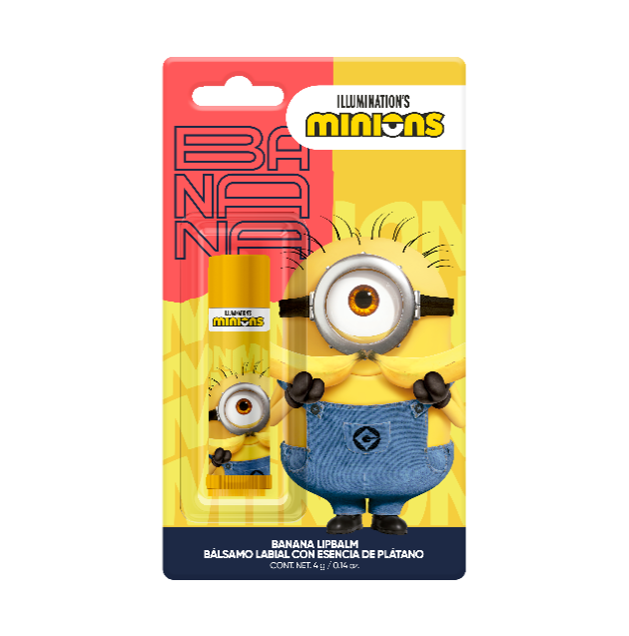
1 | 31-Jul-26 | Agosto | En tiempo | 7503057496008 | MN.001 | Bálsamo labial con esencia de plátano |  | 4 g | Minions | Mix de canales | 1 | 6 | 72 | Problema en aduana-licencia El lote se va a reproducir | TBC |  |  |  |  | 1 | 1 | 1 | 1 | 1 | 1 | 1 | 1 |  | 9 | 8 | 89% | Problema en aduana-licencia El lote se va a reproducir | TBC | Eduardo ( compras) | 1-Jun-25 | 1-Jun-25
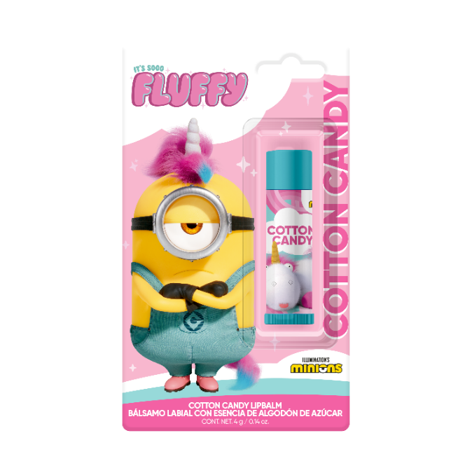
2 | 31-Jul-26 | Agosto | En tiempo | 7503057496015 | MN.002 | Bálsamo labial con esencia de algodón de azúcar |  | 4 g | Minions | Mix de canales | 1 | 6 | 72 | Problema en aduana-licencia El lote se va a reproducir | TBC |  |  |  |  | 1 | 1 | 1 | 1 | 1 | 1 | 1 | 1 |  | 9 | 8 | 89% | Problema en aduana-licencia El lote se va a reproducir | TBC | Eduardo ( compras)
3 | 31-Jul-26 | Agosto | En tiempo | 7503057496022 | MN.003 | Set de 3 Bálsamos labiales con esencias de algodón de azúcar, sandía y plátano | 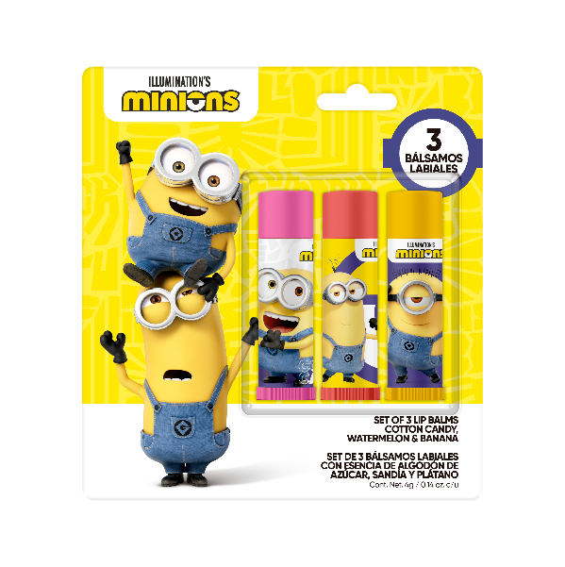 | 3 x 4 g | Minions | Mix de canales | 1 | 6 | 72 | Problema en aduana-licencia El lote se va a reproducir | TBC |  |  |  |  | 1 | 1 | 1 | 1 | 1 | 1 | 1 | 1 |  | 9 | 8 | 89% | Problema en aduana-licencia El lote se va a reproducir | TBC | Eduardo ( compras)
6 | 31-Jul-26 | Septiembre | En tiempo | 7503057496053 | MN.006 | Jabón líquido para manos con esencia de plátano | 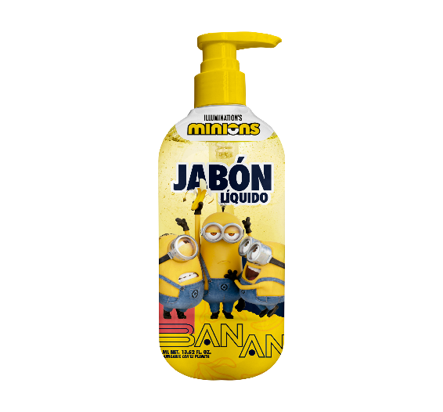 | 400 mL | Minions | Mega Outlet y Canales Internos | 1 | 6 | 24 | En producción | 2027-01-01 |  |  |  |  | 1 | 1 | 1 | 1 | 1 | 1 | 1 |  |  | 9 | 7 | 78% | En producción | 2027-01-01 | NP
7 | 31-Jul-26 | Septiembre | En tiempo | 7503057496060 | MN.007 | Jabón liquido para manos con esencia de algodón de azúcar | 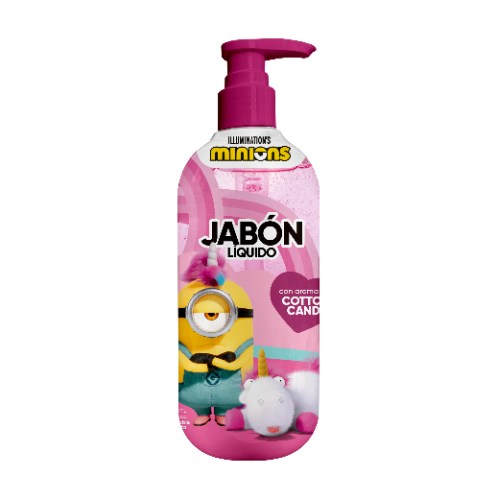 | 400 mL | Minions | Mega Outlet y Canales Internos | 1 | 6 | 24 | En producción | 2027-01-01 |  |  |  |  | 1 | 1 | 1 | 1 | 1 | 1 | 1 |  |  | 9 | 7 | 78% | En producción | 2027-01-01 | NP
8 | 31-Jul-26 | Septiembre | En tiempo | 7503057496077 | MN.008 | Gel de baño 2 en 1 para cara y cuerpo aroma banana |  | 400 mL | Minions | Mega Outlet y Canales Internos | 1 | 6 | 24 | En producción | 2026-12-26 |  |  |  |  | 1 | 1 | 1 | 1 | 1 | 1 | 1 |  |  | 9 | 7 | 78% | En producción | 2026-12-26 | NP
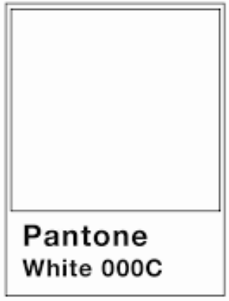
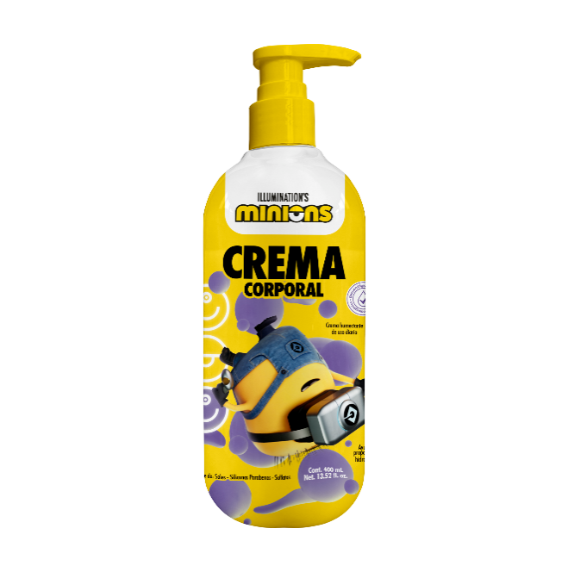
9 | 31-Jul-26 | Septiembre | En tiempo | 7503057496084 | MN.009 | Crema corporal con aroma a plátano | 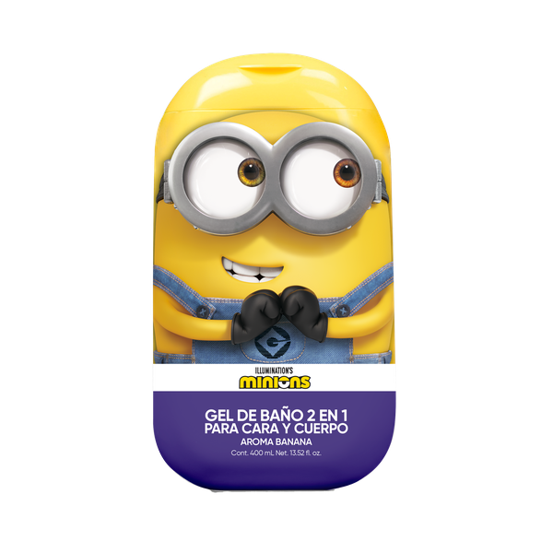 | 400 mL | Minions | Mega Outlet y Canales Internos | 1 | 6 | 24 | En producción | 2027-01-01 |  |  |  |  | 1 | 1 | 1 | 1 | 1 | 1 | 1 |  |  | 9 | 7 | 78% | En producción | 2027-01-01 | NP
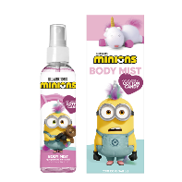
11 | 31-Jul-26 | Septiembre | En tiempo | 7503057496107 | MN.011 | Body Mist Minions "Citrus Banana" |  | 120 mL | Minions | Mega Outlet y Canales Internos | 1 | 6 | 72 | Tema de autorización de fábrica de etiquetas, pendiente vobo de licencia | tbc |  |  |  |  | 1 | 1 | 1 | 1 | 1 | 1 | 1 | 1 |  | 9 | 8 | 89% | Tema de autorización de fábrica de etiquetas, pendiente vobo de licencia | tbc | NP
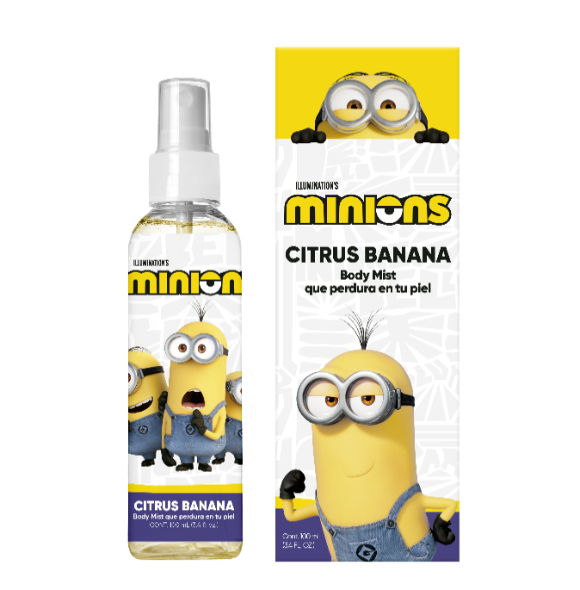
12 | 31-Jul-26 | Septiembre | En tiempo | 7503057496091 | MN.012 | Body Mist Minions "Cotton Candy" |  | 120 mL | Minions | Mega Outlet y Canales Internos | 1 | 6 | 72 | Tema de autorización de fábrica de etiquetas, pendiente vobo de licencia | tbc |  |  |  |  | 1 | 1 | 1 | 1 | 1 | 1 | 1 | 1 |  | 9 | 8 | 89% | Tema de autorización de fábrica de etiquetas, pendiente vobo de licencia | tbc | NP
13 | 31-Jul-26 | Septiembre | En tiempo | 7503057496114 | MN.013 | Cepillo para cabello "Minions" |  | 1 pza | Minions | Mega Outlet y Canales Internos | 1 | 6 | 72 | En espera de LIS | 2026-12-05 |  |  |  |  | 1 | 1 | 1 | 1 | 1 | 1 | 1 | 1 |  | 9 | 8 | 89% | En espera de LIS | 2026-12-05 | NP
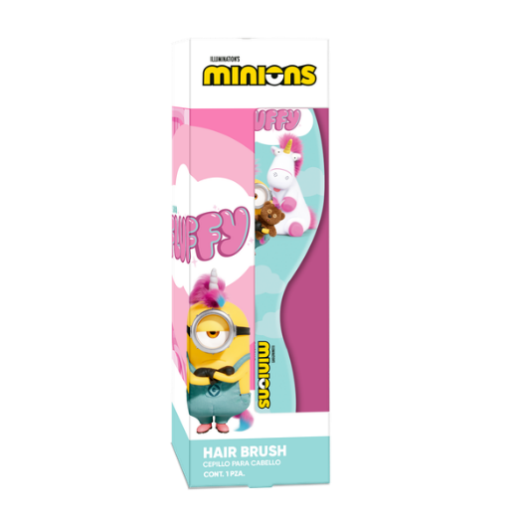
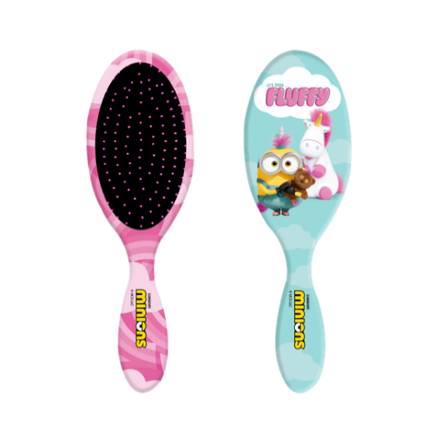
14 | 31-Jul-26 | Septiembre | En tiempo | 7503057496121 | MN.014 | Cepillo para cabello "Unicornio" | 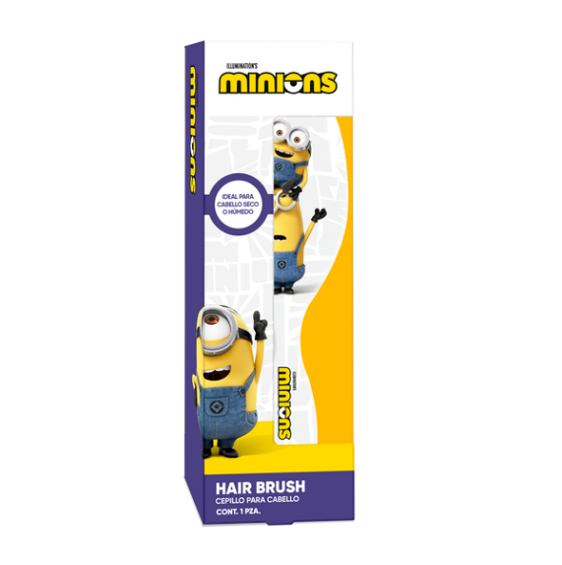 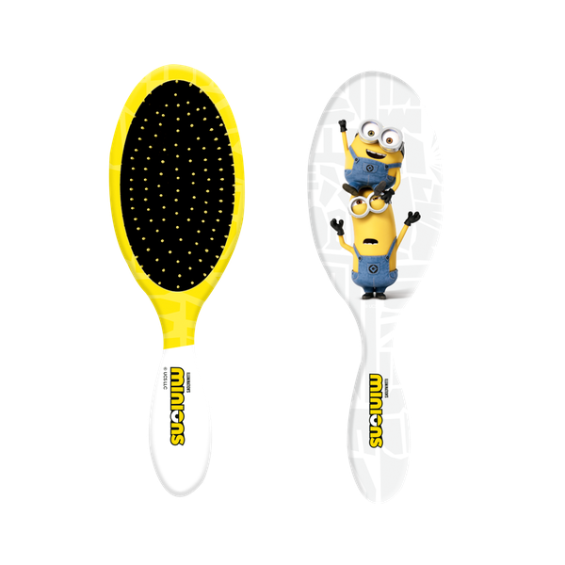 | 1 pza | Minions | Mega Outlet y Canales Internos | 1 | 6 | 72 | En espera de LIS | 2026-12-05 |  |  |  |  | 1 | 1 | 1 | 1 | 1 | 1 | 1 | 1 |  | 9 | 8 | 89% | En espera de LIS | 2026-12-05 | NP

Playboy 2026 Fase 1
 | Estatus | Atrasado
Playboy
Orden de compra | 20-Mar-26 | 31-Mar-26
 |  | 6-Apr-26
Autorización Licencia | 20-Mar-26 | 2026-04-23
Produccion / envio | 29-Apr-26 | 12-Jun-26 |  |  |  |  |  |  |  |  |  |  |  | 2026-07-30 | 2026-10-03
Fecha Estimada Pago balance | 13-Jun-26 | 27-Jul-26 |  |  |  |  |  |  |  |  |  |  |  | 2026-07-30 | 2026-10-03 | 2026-10-13
Llegada Almacén | 3-Jul-26 | 16-Aug-26 |  |  |  |  |  |  |  |  |  |  |  | 2026-07-12 | 2026-09-15
Lanzamiento | 10-Jul-26 | 23-Aug-26

 |  |  |  |  |  |  |  |  |  |  |  |  |  |  |  |  |  |  |  |  |  |  |  |  |  |  |  |  |  |  |  | SEGUIMIENTO DE FECHAS
 |  |  |  |  |  |  |  |  |  |  |  |  |  |  |  |  |  |  |  |  |  |  |  |  |  |  |  |  |  |  |  | PPEDIDOS |  | PREPRODUCCION |  |  | AUTORIZACIÓN MARCA |  |  | DISPONIBILIDAD |  |  | DOCUMENTOS PROVEEDOR |  | PICK UP DE MERCANCIA |  | SALIDA DE LIS |  | LLEGADA A ADUANA |  | DISPONIBILIDAD EN ALMACEN
Fecha confirmada de Lanzamiento | Mes de Lanzamiento (Esperado) | Estatus | EAN | Código interno | Nombre Comercial | Imagen | Contenido | Marca | Canales | Fase | Inner pcs | Master | Comentarios | Disponibilidad en Almacén |  |  | Line Up | Costo Autorizado | PVP Autorizado | Formula autorizada | Vobo CEO + VPs | Arte Final | PO | Salida de LIS | Disponibilidad en almacén | Total | Estatus | % de Avance | Comentarios | Disponibilidad en Almacén | Responsable Siguiente paso | ESPERADA | REAL | ESPERADA ORIGINAL | ESPERADA NUEVA | REAL | ESPERADA ORIGINAL | ESPERADA NUEVA | REAL | ESPERADA ORIGINAL | ESPERADA NUEVA | REAL | ESPERADA | REAL | ESPERADA | REAL | ESPERADA | REAL | ESPERADA | REAL | ESPERADA | REAL
2026-07-31 | Agosto | En tiempo | 7503057496206 | PB-007 | Mascarilla facial para mujer matificante “Matte Harmony” | #VALUE! | 1 pz | Playboy | Mix de canales | 1 | 12 | 48 | En tránsito | 2026-10-15 |  |  | 1 | 1 | 1 | 1 | 1 | 1 | 1 | 1 |  | 9 | 8 | 89% | En tránsito | 2026-10-15 | Pao Salas (logistica) | 2026-03-31 | 2026-04-06 | 2026-04-21 | 2026-04-20 | 2026-05-29 | 2026-05-09 | 2026-06-16 | 2026-06-12 | 2026-07-14 | 2026-07-17 | 2026-07-19 | 2026-06-24 | 2026-06-29 | 2026-07-26 | PENDIENTE | 2026-08-02 | PENDIENTE | 2026-09-15 | PENDIENTE | 2026-09-25 | PENDIENTE
2026-07-31 | Agosto | En tiempo | 7503057496213 | PB-008 | Mascarilla facial para mujer vitamina C "Glow Crush" | #VALUE! | 1 pz | Playboy | Mix de canales | 1 | 12 | 48 | En tránsito | 2026-10-15 |  |  | 1 | 1 | 1 | 1 | 1 | 1 | 1 | 1 |  | 9 | 8 | 89% | En tránsito | 2026-10-15 | Pao Salas (logistica) | 2026-03-31 | 2026-04-06 | 2026-04-15 |  | 2026-05-20 | 2026-05-03 |  | 2026-06-12 | 2026-07-14 | 140726 | 2026-07-24 | 2026-06-24 | PENDIENTE | 2026-07-21 | PENDIENTE | 2026-07-28 | PENDIENTE | 2026-09-10 | PENDIENTE | 2026-09-20 | PENDIENTE
2026-07-31 | Agosto | En tiempo | 7503057496220 | PB-009 | Mascarilla facial para mujer con extracto de rosas "Petal Seduction" | #VALUE! | 1 pz | Playboy | Mix de canales | 1 | 12 | 48 | En tránsito | 2026-10-15 |  |  | 1 | 1 | 1 | 1 | 1 | 1 | 1 | 1 |  | 9 | 8 | 89% | En tránsito | 2026-10-15 | Pao Salas (logistica) | 2026-03-31 | 2026-04-06 | 2026-04-15 |  | 2026-05-29 | 2026-05-03 |  | 2026-06-12 | 2026-07-12 |  | PENDIENTE | 2026-06-22 | PENDIENTE | 2026-07-19 | PENDIENTE | 2026-07-26 | PENDIENTE | 2026-09-08 | PENDIENTE | 2026-09-18 | PENDIENTE
2026-07-31 | Agosto | En tiempo | 7503057496237 | PB-010 | Mascarilla facial para mujer con extracto de coco "Tropic Tease" | #VALUE! | 1 pz | Playboy | Mix de canales | 1 | 12 | 48 | En tránsito | 2026-10-05 |  |  | 1 | 1 | 1 | 1 | 1 | 1 | 1 | 1 |  | 9 | 8 | 89% | En tránsito | 2026-10-05 | Pao Salas (logistica) | 2026-03-31 | 2026-04-06 | 2026-04-15 |  | 2026-05-20 | 2026-05-03 |  | 2026-06-12 | 2026-07-12 |  | PENDIENTE | 2026-06-22 | PENDIENTE | 2026-07-19 | PENDIENTE | 2026-07-26 | PENDIENTE | 2026-09-08 | PENDIENTE | 2026-09-18 | PENDIENTE
2026-07-31 | Agosto | En tiempo | 7503057496244 | PB-011 | Mascarilla facial para mujer con oro + ácido hialurónico "Golden Glow Up" | #VALUE! | 1 pz | Playboy | Mix de canales | 1 | 12 | 48 | En tránsito | 2026-10-15 |  |  | 1 | 1 | 1 | 1 | 1 | 1 | 1 | 1 |  | 9 | 8 | 89% | En tránsito | 2026-10-15 | Pao Salas (logistica) | 2026-03-31 | 2026-04-06 | 2026-04-15 |  | 2026-05-29 | 2026-05-03 |  | 2026-06-12 | 2026-07-12 |  | PENDIENTE | 2026-06-22 | PENDIENTE | 2026-07-19 | PENDIENTE | 2026-07-26 | PENDIENTE | 2026-09-08 | PENDIENTE | 2026-09-18 | PENDIENTE
2026-07-31 | Agosto | En tiempo | 7503057496275 | PB-014 | Mascarilla facial para mujer suavizante "Cool Me Down" | #VALUE! | 1 pz | Playboy | Mix de canales | 1 | 12 | 48 | En tránsito | 2026-10-15 |  |  | 1 | 1 | 1 | 1 | 1 | 1 | 1 | 1 |  | 9 | 8 | 89% | En tránsito | 2026-10-15 | Pao Salas (logistica) | 2026-03-31 | 2026-04-06 | 2026-04-15 |  | 2026-05-20 | 2026-05-03 |  | 2026-06-02 | 2026-07-02 |  | PENDIENTE | 2026-06-12 | PENDIENTE | 2026-07-09 | PENDIENTE | 2026-07-16 | PENDIENTE | 2026-08-29 | PENDIENTE | 2026-09-08 | PENDIENTE
2026-07-31 | Agosto | En tiempo | 7503057496282 | PB-015 | Mascarilla facial para mujer ácido hialurónico y té verde "Plump Glow Obsession" | #VALUE! | 1 pz | Playboy | Mix de canales | 1 | 12 | 48 | En tránsito | 2026-10-15 |  |  | 1 | 1 | 1 | 1 | 1 | 1 | 1 | 1 |  | 9 | 8 | 89% | En tránsito | 2026-10-15 | Pao Salas (logistica) | 2026-03-31 | 2026-04-06 | 2026-04-15 |  | 2026-05-20 | 2026-05-03 |  | 2026-06-15 | 2026-07-15 |  | PENDIENTE | 2026-06-25 | PENDIENTE | 2026-07-22 | PENDIENTE | 2026-07-29 | PENDIENTE | 2026-09-11 | PENDIENTE | 2026-09-21 | PENDIENTE
2026-07-31 | Agosto | En tiempo | 7503057496299 | PB-016 | Mascarilla facial para mujer colágeno "Collagen Luxe Radiance" | #VALUE! | 1 pz | Playboy | Mix de canales | 1 | 12 | 48 | En tránsito | 2026-10-15 |  |  | 1 | 1 | 1 | 1 | 1 | 1 | 1 | 1 |  | 9 | 8 | 89% | En tránsito | 2026-10-15 | Pao Salas (logistica) | 2026-03-31 | 2026-04-06 | 2026-04-15 |  | 2026-05-20 | 2026-05-03 |  | 2026-05-07 | 2026-06-06 |  | PENDIENTE | 2026-05-17 | PENDIENTE | 2026-06-13 | PENDIENTE | 2026-06-20 | PENDIENTE | 2026-08-03 | PENDIENTE | 2026-08-13 | PENDIENTE
2026-07-31 | Agosto | En tiempo | 7503057496305 | PB-017 | Mascarilla para busto "Blossom Me Duo" | #VALUE! | 2 piezas | Playboy | Mix de canales | 1 | 12 | 48 | En tránsito | 2026-10-15 |  |  | 1 | 1 | 1 | 1 | 1 | 1 | 1 | 1 |  | 9 | 8 | 89% | En tránsito | 2026-10-15 | Pao Salas (logistica) | 2026-03-31 | 2026-04-06 | 2026-04-15 |  | 2026-05-20 | 2026-05-03 |  | 2026-06-02 | 2026-07-02 |  | PENDIENTE | 2026-06-12 | PENDIENTE | 2026-07-09 | PENDIENTE | 2026-07-16 | PENDIENTE | 2026-08-29 | PENDIENTE | 2026-09-08 | PENDIENTE
2026-07-31 | Agosto | En tiempo | 7503057496312 | PB-018 | Mascarilla para glúteos "Peachy Me" | #VALUE! | 2 piezas | Playboy | Mix de canales | 1 | 12 | 48 | En tránsito | 2026-10-15 |  |  | 1 | 1 | 1 | 1 | 1 | 1 | 1 | 1 |  | 9 | 8 | 89% | En tránsito | 2026-10-15 | Pao Salas (logistica) | 2026-03-31 | 2026-04-06 | 2026-04-15 |  | 2026-05-20 | 2026-05-03 |  | 2026-06-02 | 2026-07-02 |  | PENDIENTE | 2026-06-12 | PENDIENTE | 2026-07-09 | PENDIENTE | 2026-07-16 | PENDIENTE | 2026-08-29 | PENDIENTE | 2026-09-08 | PENDIENTE
2026-07-31 | Agosto | En tiempo | 7503057496329 | PB-019 | Mascarilla facial para hombre vitamina C "Bright Shot" | #VALUE! | 1 pz | Playboy | Mix de canales | 1 | 12 | 48 | En tránsito | 2026-10-15 |  |  | 1 | 1 | 1 | 1 | 1 | 1 | 1 | 1 |  | 9 | 8 | 89% | En tránsito | 2026-10-15 | Pao Salas (logistica) | 2026-03-31 | 2026-04-06 | 2026-04-15 |  | 2026-05-29 | 2026-05-03 |  | 2026-06-12 | 2026-07-20 |  | 2026-07-25 | 2026-06-30 | PENDIENTE | 2026-08-01 | PENDIENTE | 2026-08-08 | PENDIENTE | 2026-09-21 | PENDIENTE | 2026-10-01 | PENDIENTE
2026-07-31 | Agosto | En tiempo | 7503057496336 | PB-020 | Mascarilla facial para hombre "Charcoal Matte Perfect " | #VALUE! | 1 pz | Playboy | Mix de canales | 1 | 12 | 48 | En tránsito | 2026-10-15 |  |  | 1 | 1 | 1 | 1 | 1 | 1 | 1 | 1 |  | 9 | 8 | 89% | En tránsito | 2026-10-15 | Pao Salas (logistica) | 2026-03-31 | 2026-04-06 | 2026-04-15 |  | 2026-06-05 | 2026-05-03 |  | 2026-06-24 | 2026-07-24 |  | PENDIENTE | 2026-07-04 | PENDIENTE | 2026-07-31 | PENDIENTE | 2026-08-07 | PENDIENTE | 2026-09-20 | PENDIENTE | 2026-09-30 | PENDIENTE
2026-07-31 | Agosto | En tiempo | 7503057496343 | PB-021 | Mascarilla facial para hombre con retinol "Smooth Boost" | #VALUE! | 1 pz | Playboy | Mix de canales | 1 | 12 | 48 | En tránsito | 2026-10-15 |  |  | 1 | 1 | 1 | 1 | 1 | 1 | 1 | 1 |  | 9 | 8 | 89% | En tránsito | 2026-10-15 | Pao Salas (logistica) | 2026-03-31 | 2026-04-06 | 2026-04-15 |  | 2026-06-19 | 2026-05-03 |  | 2026-06-30 | 2026-07-30 |  | PENDIENTE | 2026-07-10 | PENDIENTE | 2026-08-06 | PENDIENTE | 2026-08-13 | PENDIENTE | 2026-09-26 | PENDIENTE | 2026-10-06 | PENDIENTE
2026-07-31 | Agosto | En tiempo | 7503057496350 | PB-022 | Mascarilla facial para hombre humectante y suavizante "Timeless Rebel" | #VALUE! | 1 pz | Playboy | Mix de canales | 1 | 12 | 48 | En tránsito | 2026-10-15 |  |  | 1 | 1 | 1 | 1 | 1 | 1 | 1 | 1 |  | 9 | 8 | 89% | En tránsito | 2026-10-15 | Pao Salas (logistica) | 2026-03-31 | 2026-04-06 | 2026-04-15 |  | 2026-05-29 | 2026-05-03 |  | 2026-06-24 | 2026-07-24 |  | PENDIENTE | 2026-07-04 | PENDIENTE | 2026-07-31 | PENDIENTE | 2026-08-07 | PENDIENTE | 2026-09-20 | PENDIENTE | 2026-09-30 | PENDIENTE
2026-07-31 | Agosto | En tiempo | 7503057496367 | PB-023 | Mascarilla facial para hombre Reducción brillo "Matte Instinct" | #VALUE! | 1 pz | Playboy | Mix de canales | 1 | 12 | 48 | En tránsito | 2026-10-15 |  |  | 1 | 1 | 1 | 1 | 1 | 1 | 1 | 1 |  | 9 | 8 | 89% | En tránsito | 2026-10-15 | Pao Salas (logistica) | 2026-03-31 | 2026-04-06 | 2026-04-15 |  | 2026-05-29 | 2026-05-03 |  | 2026-06-24 | 2026-07-24 |  | PENDIENTE | 2026-07-04 | PENDIENTE | 2026-07-31 | PENDIENTE | 2026-08-07 | PENDIENTE | 2026-09-20 | PENDIENTE | 2026-09-30 | PENDIENTE
2026-07-31 | Agosto | En tiempo | 7503057496374 | PB-024 | Sérum 5 en 1 vitamina C "C-Power Radiance" |  | 30 mL | Playboy | Mix de canales | 1 | 6 | 72 | En tránsito | 2026-10-15 |  |  | 1 | 1 | 1 | 1 | 1 | 1 | 1 | 1 |  | 9 | 8 | 89% | En tránsito | 2026-10-15 | Pao Salas (logistica) | 2026-03-31 | 2026-04-06 | 2026-04-15 |  | 2026-04-27 | 2026-05-03 |  | 2026-06-23 | 2026-07-23 |  | PENDIENTE | 2026-07-03 | PENDIENTE | 2026-07-30 | PENDIENTE | 2026-08-06 | PENDIENTE | 2026-09-19 | PENDIENTE | 2026-09-29 | PENDIENTE
2026-07-31 | Agosto | En tiempo | 7503057496381 | PB-025 | Sérum 3 en 1 Ácido hialurónico + B3 "Triple Action 4 Men" |  | 30 mL | Playboy | Mix de canales | 1 | 6 | 72 | En tránsito | 2026-10-15 |  |  | 1 | 1 | 1 | 1 | 1 | 1 | 1 | 1 |  | 9 | 8 | 89% | En tránsito | 2026-10-15 | Pao Salas (logistica) | 2026-03-31 | 2026-04-06 | 2026-04-15 |  | 2026-04-27 | 2026-05-03 |  | 2026-06-23 | 2026-07-23 |  | PENDIENTE | 2026-07-03 | PENDIENTE | 2026-07-30 | PENDIENTE | 2026-08-06 | PENDIENTE | 2026-09-19 | PENDIENTE | 2026-09-29 | PENDIENTE
2026-07-31 | Agosto | En tiempo | 7503057496398 | PB-026 | Labial líquido mate "Red Affair" | #VALUE! | 7 mL | Playboy | Mix de canales | 1 | 6 | 144 | En tránsito | 2026-10-17 |  |  | 1 | 1 | 1 | 1 | 1 | 1 | 1 | 1 |  | 9 | 8 | 89% | En tránsito | 2026-10-17 | Pao Salas (logistica) | 2026-03-31 | 2026-04-01 | 2026-04-15 |  | 2026-06-01 | 2026-05-03 |  | 2026-06-13 | 2026-07-08 |  | 2026-07-18 | 2026-06-18 | 2026-06-23 | 2026-07-25 | PENDIENTE | 2026-08-01 | PENDIENTE | 2026-09-14 | PENDIENTE | 2026-09-24 | PENDIENTE
2026-07-31 | Agosto | En tiempo | 7503057496404 | PB-027 | Labial líquido mate "Cashmere Kiss" | #VALUE! | 7 mL | Playboy | Mix de canales | 1 | 6 | 144 | En tránsito | 2026-10-17 |  |  | 1 | 1 | 1 | 1 | 1 | 1 | 1 | 1 |  | 9 | 8 | 89% | En tránsito | 2026-10-17 | Pao Salas (logistica) | 2026-03-31 | 2026-04-01 | 2026-04-15 |  | 2026-06-01 | 2026-05-03 |  | 2026-06-13 | 2026-07-08 |  | 2026-07-18 | 2026-06-18 | 2026-06-23 | 2026-07-25 | PENDIENTE | 2026-08-01 | PENDIENTE | 2026-09-14 | PENDIENTE | 2026-09-24 | PENDIENTE
2026-07-31 | Agosto | En tiempo | 7503057496411 | PB-028 | Labial líquido mate "Pink Kiss" | #VALUE! | 7 mL | Playboy | Mix de canales | 1 | 6 | 144 | En tránsito | 2026-10-17 |  |  | 1 | 1 | 1 | 1 | 1 | 1 | 1 | 1 |  | 9 | 8 | 89% | En tránsito | 2026-10-17 | Pao Salas (logistica) | 2026-03-31 | 2026-04-01 | 2026-04-15 |  | 2026-06-01 | 2026-05-03 |  | 2026-06-13 | 2026-07-08 |  | 2026-07-18 | 2026-06-18 | 2026-06-23 | 2026-07-25 | PENDIENTE | 2026-08-01 | PENDIENTE | 2026-09-14 | PENDIENTE | 2026-09-24 | PENDIENTE
2026-07-31 | Agosto | En tiempo | 7503057496428 | PB-029 | Labial líquido mate "Berry Tease" | #VALUE! | 7 mL | Playboy | Mix de canales | 1 | 6 | 144 | En tránsito | 2026-10-17 |  |  | 1 | 1 | 1 | 1 | 1 | 1 | 1 | 1 |  | 9 | 8 | 89% | En tránsito | 2026-10-17 | Pao Salas (logistica) | 2026-03-31 | 2026-04-01 | 2026-04-15 |  | 2026-06-01 | 2026-05-03 |  | 2026-06-13 | 2026-07-08 |  | 2026-07-18 | 2026-06-18 | 2026-06-23 | 2026-07-25 | PENDIENTE | 2026-08-01 | PENDIENTE | 2026-09-14 | PENDIENTE | 2026-09-24 | PENDIENTE
2026-07-31 | Agosto | En tiempo | 7503057496435 | PB-030 | Labial líquido mate "Hot Cocoa" | #VALUE! | 7 mL | Playboy | Mix de canales | 1 | 6 | 144 | En tránsito | 2026-10-17 |  |  | 1 | 1 | 1 | 1 | 1 | 1 | 1 | 1 |  | 9 | 8 | 89% | En tránsito | 2026-10-17 | Pao Salas (logistica) | 2026-03-31 | 2026-04-01 | 2026-04-15 |  | 2026-06-01 | 2026-05-03 |  | 2026-06-13 | 2026-07-08 |  | 2026-07-18 | 2026-06-18 | 2026-06-23 | 2026-07-25 | PENDIENTE | 2026-08-01 | PENDIENTE | 2026-09-14 | PENDIENTE | 2026-09-24 | PENDIENTE
2026-07-31 | Agosto | En tiempo | 7503057496442 | PB-031 | Labial líquido mate "Wild Cherry" | #VALUE! | 7 mL | Playboy | Mix de canales | 1 | 6 | 144 | En tránsito | 2026-10-17 |  |  | 1 | 1 | 1 | 1 | 1 | 1 | 1 | 1 |  | 9 | 8 | 89% | En tránsito | 2026-10-17 | Pao Salas (logistica) | 2026-03-31 | 2026-04-01 | 2026-04-15 |  | 2026-06-01 | 2026-05-03 |  | 2026-06-13 | 2026-07-08 |  | 2026-07-18 | 2026-06-18 | 2026-06-23 | 2026-07-25 | PENDIENTE | 2026-08-01 | PENDIENTE | 2026-09-14 | PENDIENTE | 2026-09-24 | PENDIENTE
2026-07-31 | Agosto | En tiempo | 7503057496459 | PB-032 | Lip plumper "Juicy Secrets" | #VALUE! | 7 mL | Playboy | Mix de canales | 1 | 6 | 144 | En tránsito | 2026-10-17 |  |  | 1 | 1 | 1 | 1 | 1 | 1 | 1 | 1 |  | 9 | 8 | 89% | En tránsito | 2026-10-17 | Pao Salas (logistica) | 2026-03-31 | 2026-04-01 | 2026-04-15 |  | 2026-06-01 | 2026-05-03 |  | 2026-06-13 | 2026-07-08 |  | 2026-07-18 | 2026-06-18 | 2026-06-23 | 2026-07-25 | PENDIENTE | 2026-08-01 | PENDIENTE | 2026-09-14 | PENDIENTE | 2026-09-24 | PENDIENTE
2026-07-31 | Agosto | En tiempo | 7503057496466 | PB-033 | Lip plumper "Full Fantasy" | #VALUE! | 7 mL | Playboy | Mix de canales | 1 | 6 | 144 | En tránsito | 2026-10-17 |  |  | 1 | 1 | 1 | 1 | 1 | 1 | 1 | 1 |  | 9 | 8 | 89% | En tránsito | 2026-10-17 | Pao Salas (logistica) | 2026-03-31 | 2026-04-01 | 2026-04-15 |  | 2026-06-01 | 2026-05-03 |  | 2026-06-13 | 2026-07-08 |  | 2026-07-18 | 2026-06-18 | 2026-06-23 | 2026-07-25 | PENDIENTE | 2026-08-01 | PENDIENTE | 2026-09-14 | PENDIENTE | 2026-09-24 | PENDIENTE
2026-07-31 | Agosto | En tiempo | 7503057496473 | PB-034 | Lip plumper "Kiss & Swell" | #VALUE! | 7 mL | Playboy | Mix de canales | 1 | 6 | 144 | En tránsito | 2026-10-17 |  |  | 1 | 1 | 1 | 1 | 1 | 1 | 1 | 1 |  | 9 | 8 | 89% | En tránsito | 2026-10-17 | Pao Salas (logistica) | 2026-03-31 | 2026-04-01 | 2026-04-15 |  | 2026-06-01 | 2026-05-03 |  | 2026-06-13 | 2026-07-08 |  | 2026-07-18 | 2026-06-18 | 2026-06-23 | 2026-07-25 | PENDIENTE | 2026-08-01 | PENDIENTE | 2026-09-14 | PENDIENTE | 2026-09-24 | PENDIENTE
2026-07-31 | Agosto | En tiempo | 7503057496480 | PB-035 | Lip plumper "Lush Lips" | #VALUE! | 7 mL | Playboy | Mix de canales | 1 | 6 | 144 | En tránsito | 2026-10-17 |  |  | 1 | 1 | 1 | 1 | 1 | 1 | 1 | 1 |  | 9 | 8 | 89% | En tránsito | 2026-10-17 | Pao Salas (logistica) | 2026-03-31 | 2026-04-01 | 2026-04-15 |  | 2026-06-01 | 2026-05-03 |  | 2026-06-13 | 2026-07-08 |  | 2026-07-18 | 2026-06-18 | 2026-06-23 | 2026-07-25 | PENDIENTE | 2026-08-01 | PENDIENTE | 2026-09-14 | PENDIENTE | 2026-09-24 | PENDIENTE
2026-07-31 | Septiembre | Atrasado | 7503057496497 | PB-036 | Esmalte "Cherry Bomb" | #VALUE! | 16 mL | Playboy | Mix de canales | 1 | 6 | 72 | En tránsito | 2026-10-21 |  |  | 1 | 1 | 1 | 1 | 1 | 1 | 1 | 1 |  | 9 | 8 | 89% | En tránsito | 2026-10-21 | Pao Salas (logistica) | 2026-03-31 | 2026-04-01 | 2026-04-15 |  | 2026-06-11 | 2026-05-03 |  | 2026-06-23 | 2026-07-13 |  | 2026-07-23 | 2026-06-23 | 2026-06-23 | 2026-07-30 | PENDIENTE | 2026-08-06 | PENDIENTE | 2026-09-19 | PENDIENTE | 2026-09-29 | PENDIENTE
2026-07-31 | Septiembre | Atrasado | 7503057496503 | PB-037 | Esmalte "Play Hard" | #VALUE! | 16 mL | Playboy | Mix de canales | 1 | 6 | 72 | En tránsito | 2026-10-21 |  |  | 1 | 1 | 1 | 1 | 1 | 1 | 1 | 1 |  | 9 | 8 | 89% | En tránsito | 2026-10-21 | Pao Salas (logistica) | 2026-03-31 | 2026-04-01 | 2026-04-15 |  | 2026-06-11 | 2026-05-03 |  | 2026-06-23 | 2026-07-13 |  | 2026-07-23 | 2026-06-23 | 2026-06-23 | 2026-07-30 | PENDIENTE | 2026-08-06 | PENDIENTE | 2026-09-19 | PENDIENTE | 2026-09-29 | PENDIENTE
2026-07-31 | Septiembre | Atrasado | 7503057496510 | PB-038 | Esmalte "Blush Bunny" | #VALUE! | 16 mL | Playboy | Mix de canales | 1 | 6 | 72 | En tránsito | 2026-10-21 |  |  | 1 | 1 | 1 | 1 | 1 | 1 | 1 | 1 |  | 9 | 8 | 89% | En tránsito | 2026-10-21 | Pao Salas (logistica) | 2026-03-31 | 2026-04-01 | 2026-04-15 |  | 2026-06-11 | 2026-05-03 |  | 2026-06-23 | 2026-07-13 |  | 2026-07-23 | 2026-06-23 | 2026-06-23 | 2026-07-30 | PENDIENTE | 2026-08-06 | PENDIENTE | 2026-09-19 | PENDIENTE | 2026-09-29 | PENDIENTE
2026-07-31 | Septiembre | Atrasado | 7503057496527 | PB-039 | Esmalte "Berry Wild" | #VALUE! | 16 mL | Playboy | Mix de canales | 1 | 6 | 72 | En tránsito | 2026-10-21 |  |  | 1 | 1 | 1 | 1 | 1 | 1 | 1 | 1 |  | 9 | 8 | 89% | En tránsito | 2026-10-21 | Pao Salas (logistica) | 2026-03-31 | 2026-04-01 | 2026-04-15 |  | 2026-06-11 | 2026-05-03 |  | 2026-06-23 | 2026-07-13 |  | 2026-07-23 | 2026-06-23 | 2026-06-23 | 2026-07-30 | PENDIENTE | 2026-08-06 | PENDIENTE | 2026-09-19 | PENDIENTE | 2026-09-29 | PENDIENTE
2026-07-31 | Septiembre | Atrasado | 7503057496534 | PB-040 | Esmalte "Bare Me Babe" | #VALUE! | 16 mL | Playboy | Mix de canales | 1 | 6 | 72 | En tránsito | 2026-10-21 |  |  | 1 | 1 | 1 | 1 | 1 | 1 | 1 | 1 |  | 9 | 8 | 89% | En tránsito | 2026-10-21 | Pao Salas (logistica) | 2026-03-31 | 2026-04-01 | 2026-04-15 |  | 2026-06-11 | 2026-05-03 |  | 2026-06-23 | 2026-07-13 |  | 2026-07-23 | 2026-06-23 | 2026-06-23 | 2026-07-30 | PENDIENTE | 2026-08-06 | PENDIENTE | 2026-09-19 | PENDIENTE | 2026-09-29 | PENDIENTE
2026-07-31 | Septiembre | Atrasado | 7503057496541 | PB-041 | Esmalte "Purple Thrill" | #VALUE! | 16 mL | Playboy | Mix de canales | 1 | 6 | 72 | En tránsito | 2026-10-21 |  |  | 1 | 1 | 1 | 1 | 1 | 1 | 1 | 1 |  | 9 | 8 | 89% | En tránsito | 2026-10-21 | Pao Salas (logistica) | 2026-03-31 | 2026-04-01 | 2026-04-15 |  | 2026-06-11 | 2026-05-03 |  | 2026-06-23 | 2026-07-13 |  | 2026-07-23 | 2026-06-23 | 2026-06-23 | 2026-07-30 | PENDIENTE | 2026-08-06 | PENDIENTE | 2026-09-19 | PENDIENTE | 2026-09-29 | PENDIENTE
2026-07-31 | Septiembre | Atrasado | 7503057496558 | PB-042 | Rubor en barra melocotón "Peach Crush" | #VALUE! | 10 g | Playboy | Mix de canales | 1 | 6 | 144 | En tránsito | 2026-10-17 |  |  | 1 | 1 | 1 | 1 | 1 | 1 | 1 | 1 |  | 9 | 8 | 89% | En tránsito | 2026-10-17 | Pao Salas (logistica) | 2026-03-31 | 2026-04-01 | 2026-04-15 |  | 2026-06-01 | 2026-05-03 |  | 2026-06-13 | 2026-07-08 |  | 2026-07-18 | 2026-06-18 | 2026-06-23 | 2026-07-25 | PENDIENTE | 2026-08-01 | PENDIENTE | 2026-09-14 | PENDIENTE | 2026-09-24 | PENDIENTE
2026-07-31 | Septiembre | Atrasado | 7503057496565 | PB-043 | Rubor en barra rosa "Oh So Flushed" | #VALUE! | 10 g | Playboy | Mix de canales | 1 | 6 | 144 | En tránsito | 2026-10-17 |  |  | 1 | 1 | 1 | 1 | 1 | 1 | 1 | 1 |  | 9 | 8 | 89% | En tránsito | 2026-10-17 | Pao Salas (logistica) | 2026-03-31 | 2026-04-01 | 2026-04-15 |  | 2026-06-01 | 2026-05-03 |  | 2026-06-13 | 2026-07-08 |  | 2026-07-18 | 2026-06-18 | 2026-06-23 | 2026-07-25 | PENDIENTE | 2026-08-01 | PENDIENTE | 2026-09-14 | PENDIENTE | 2026-09-24 | PENDIENTE
2026-07-31 | Agosto | En tiempo | 7503057496572 | PB-044 | Iluminador líquido "Glow Hustle" | #VALUE! | 5.1 mL | Playboy | Mix de canales | 1 | 6 | 144 | En tránsito | 2026-10-17 |  |  | 1 | 1 | 1 | 1 | 1 | 1 | 1 | 1 |  | 9 | 8 | 89% | En tránsito | 2026-10-17 | Pao Salas (logistica) | 2026-03-31 | 2026-04-01 | 2026-04-15 |  | 2026-06-01 | 2026-05-03 |  | 2026-06-13 | 2026-07-08 |  | 2026-07-18 | 2026-06-18 | 2026-06-23 | 2026-07-25 | PENDIENTE | 2026-08-01 | PENDIENTE | 2026-09-14 | PENDIENTE | 2026-09-24 | PENDIENTE
2026-07-31 | Agosto | En tiempo | 7503057496589 | PB-045 | Iluminador líquido "Shine Addict" | #VALUE! | 5.1 mL | Playboy | Mix de canales | 1 | 6 | 144 | En tránsito | 2026-10-17 |  |  | 1 | 1 | 1 | 1 | 1 | 1 | 1 | 1 |  | 9 | 8 | 89% | En tránsito | 2026-10-17 | Pao Salas (logistica) | 2026-03-31 | 2026-04-01 | 2026-04-15 |  | 2026-06-01 | 2026-05-03 |  | 2026-06-13 | 2026-07-08 |  | 2026-07-18 | 2026-06-18 | 2026-06-23 | 2026-07-25 | PENDIENTE | 2026-08-01 | PENDIENTE | 2026-09-14 | PENDIENTE | 2026-09-24 | PENDIENTE
2026-07-31 | Agosto | En tiempo | 7503057496596 | PB-046 | Delineador negro plumón "Night Out Ink" | #VALUE! | 0.5 g | Playboy | Mix de canales | 1 | 6 | 144 | En tránsito | 2026-10-17 |  |  | 1 | 1 | 1 | 1 | 1 | 1 | 1 | 1 |  | 9 | 8 | 89% | En tránsito | 2026-10-17 | Pao Salas (logistica) | 2026-03-31 | 2026-04-01 | 2026-04-15 |  | 2026-06-01 | 2026-05-03 |  | 2026-06-13 | 2026-07-13 |  | 2026-07-23 | 2026-06-23 | 2026-06-23 | 2026-07-30 | PENDIENTE | 2026-08-06 | PENDIENTE | 2026-09-19 | PENDIENTE | 2026-09-29 | PENDIENTE
2026-07-31 | Agosto | En tiempo | 7503057496602 | PB-047 | Delineador vino plumón "Drama Wine" | #VALUE! | 0.5 g | Playboy | Mix de canales | 1 | 6 | 144 | En tránsito | 2026-10-17 |  |  | 1 | 1 | 1 | 1 | 1 | 1 | 1 | 1 |  | 9 | 8 | 89% | En tránsito | 2026-10-17 | Pao Salas (logistica) | 2026-03-31 | 2026-04-01 | 2026-04-15 |  | 2026-06-01 | 2026-05-03 |  | 2026-06-13 | 2026-07-13 |  | 2026-07-23 | 2026-06-23 | 2026-06-23 | 2026-07-30 | PENDIENTE | 2026-08-06 | PENDIENTE | 2026-09-19 | PENDIENTE | 2026-09-29 | PENDIENTE
2026-07-31 | Septiembre | Atrasado | 7503057496619 | PB-048 | Máscara de pestañas waterproof "Bunny Eyes" | #VALUE! | 13 g | Playboy | Mix de canales | 1 | 6 | 144 | En proceso de acondionado | 2026-10-15 |  |  | 1 | 1 | 1 | 1 | 1 | 1 | 1 | 1 |  | 9 | 8 | 89% | En proceso de acondionado | 2026-10-15 | Ramsés (planta) | 2026-03-31 | 2026-04-01 | 2026-04-15 |  | 2026-06-10 | 2026-05-03 |  | 2026-06-23 | 2026-06-15 |  | 2026-06-15 | 2026-05-26 | 2026-06-15 | 2026-06-22 | PENDIENTE | 2026-06-29 | PENDIENTE | 2026-08-12 | PENDIENTE | 2026-10-11 | PENDIENTE
2026-07-31 | Septiembre | Atrasado | 7503057496633 | PB-050 | Gel de cejas "Hold My Look" |  | 6 mL | Playboy | Mix de canales | 1 | 6 | 144 | En tránsito | 2026-10-17 |  |  | 1 | 1 | 1 | 1 | 1 | 1 | 1 | 1 |  | 9 | 8 | 89% | En tránsito | 2026-10-17 | Pao Salas (logistica) | 2026-03-31 | 2026-04-01 | 2026-04-15 |  | 2026-06-01 | 2026-05-03 |  | 2026-06-12 | 2026-07-13 |  | 2026-07-23 | 2026-06-23 | 2026-06-23 | 2026-07-30 | PENDIENTE | 2026-08-06 | PENDIENTE | 2026-09-19 | PENDIENTE | 2026-09-29 | PENDIENTE
2026-07-31 | Agosto | En tiempo | 7503057496640 | PB-051 | Paleta de sombras nude "Bare With Me" | #VALUE! | 6 g | Playboy | Mix de canales | 1 | 6 | 144 | En tránsito | 2026-10-07 |  |  | 1 | 1 | 1 | 1 | 1 | 1 | 1 | 1 |  | 9 | 8 | 89% | En tránsito | 2026-10-07 | Pao Salas (logistica) | 2026-03-31 | 2026-04-01 | 2026-04-15 |  | 2026-06-01 | 2026-05-03 |  | 2026-06-13 | 2026-07-13 |  | 2026-07-23 | 2026-06-23 | 2026-06-23 | 2026-07-30 | PENDIENTE | 2026-08-06 | PENDIENTE | 2026-09-19 | PENDIENTE | 2026-09-29 | PENDIENTE
2026-07-31 | Agosto | En tiempo | 7503057496657 | PB-052 | Paleta de sombras smokey "Into the Dark" | #VALUE! | 6 g | Playboy | Mix de canales | 1 | 6 | 144 | En tránsito | 2026-10-07 |  |  | 1 | 1 | 1 | 1 | 1 | 1 | 1 | 1 |  | 9 | 8 | 89% | En tránsito | 2026-10-07 | Pao Salas (logistica) | 2026-03-31 | 2026-04-01 | 2026-04-15 |  | 2026-06-01 | 2026-05-03 |  | 2026-06-13 | 2026-07-13 |  | 2026-07-23 | 2026-06-23 | 2026-06-23 | 2026-07-30 | PENDIENTE | 2026-08-06 | PENDIENTE | 2026-09-19 | PENDIENTE | 2026-09-29 | PENDIENTE
2026-07-31 | Agosto | En tiempo | 7503057496664 | PB-053 | Paleta de sombras café "Coffee Please" | #VALUE! | 6 g | Playboy | Mix de canales | 1 | 6 | 144 | En tránsito | 2026-10-07 |  |  | 1 | 1 | 1 | 1 | 1 | 1 | 1 | 1 |  | 9 | 8 | 89% | En tránsito | 2026-10-07 | Pao Salas (logistica) | 2026-03-31 | 2026-04-01 | 2026-04-15 |  | 2026-06-01 | 2026-05-03 |  | 2026-06-13 | 2026-07-13 |  | 2026-07-23 | 2026-06-23 | 2026-06-23 | 2026-07-30 | PENDIENTE | 2026-08-06 | PENDIENTE | 2026-09-19 | PENDIENTE | 2026-09-29 | PENDIENTE
2026-07-31 | Agosto | En tiempo | 7503057496671 | PB-054 | Paleta de sombras verdes "Emerald City" |  | 6 g | Playboy | Mix de canales | 1 | 6 | 144 | En tránsito | 2026-10-07 |  |  | 1 | 1 | 1 | 1 | 1 | 1 | 1 | 1 |  | 9 | 8 | 89% | En tránsito | 2026-10-07 | Pao Salas (logistica) | 2026-03-31 | 2026-04-01 | 2026-04-15 |  | 2026-06-01 | 2026-05-03 |  | 2026-06-13 | 2026-07-13 |  | 2026-07-23 | 2026-06-23 | 2026-06-23 | 2026-07-30 | PENDIENTE | 2026-08-06 | PENDIENTE | 2026-09-19 | PENDIENTE | 2026-09-29 | PENDIENTE
2026-07-31 | Agosto | En tiempo | 7503057496688 | PB-055 | Polvo traslúcido "Blur & Set" |  | 10 g | Playboy | Mix de canales | 1 | 6 | 72 | En tránsito | 2026-10-17 |  |  | 1 | 1 | 1 | 1 | 1 | 1 | 1 | 1 |  | 9 | 8 | 89% | En tránsito | 2026-10-17 | Pao Salas (logistica) | 2026-03-31 | 2026-04-01 | 2026-04-15 |  | 2026-06-01 | 2026-05-03 |  | 2026-06-13 | 2026-07-13 |  | 2026-07-23 | 2026-06-23 | 2026-06-23 | 2026-07-30 | PENDIENTE | 2026-08-06 | PENDIENTE | 2026-09-19 | PENDIENTE | 2026-09-29 | PENDIENTE
2026-07-31 | Agosto | En tiempo | 7503057496695 | PB-056 | Lip oil frambuesa "Kiss Me" | 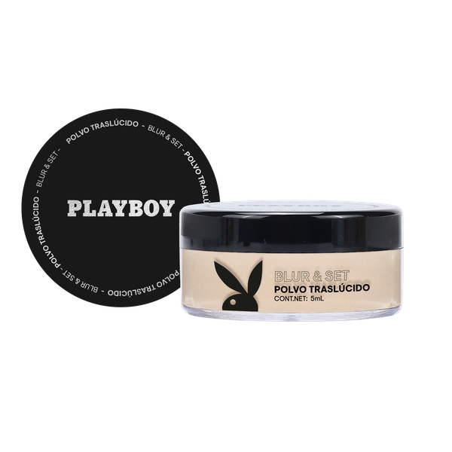 #VALUE! | 10 mL | Playboy | Mix de canales | 1 | 6 | 144 | En tránsito | 2026-10-17 |  |  | 1 | 1 | 1 | 1 | 1 | 1 | 1 | 1 |  | 9 | 8 | 89% | En tránsito | 2026-10-17 | Pao Salas (logistica) | 2026-03-31 | 2026-04-01 | 2026-04-15 |  | 2026-06-11 | 2026-05-03 |  | 2026-06-23 | 2026-07-15 |  | 2026-07-25 | 2026-06-25 | 2026-06-23 | 2026-08-01 | PENDIENTE | 2026-08-08 | PENDIENTE | 2026-09-21 | PENDIENTE | 2026-10-01 | PENDIENTE
2026-07-31 | Agosto | En tiempo | 7503057496701 | PB-057 | Lip oil mocha "Glow Me" | #VALUE! | 10 mL | Playboy | Mix de canales | 1 | 6 | 144 | En tránsito | 2026-10-17 |  |  | 1 | 1 | 1 | 1 | 1 | 1 | 1 | 1 |  | 9 | 8 | 89% | En tránsito | 2026-10-17 | Pao Salas (logistica) | 2026-03-31 | 2026-04-01 | 2026-04-15 |  | 2026-06-11 | 2026-05-03 |  | 2026-06-23 | 2026-07-15 |  | 2026-07-25 | 2026-06-25 | 2026-06-23 | 2026-08-01 | PENDIENTE | 2026-08-08 | PENDIENTE | 2026-09-21 | PENDIENTE | 2026-10-01 | PENDIENTE
2026-07-31 | Agosto | En tiempo | 7503057496718 | PB-058 | Lip oil nude "Shine On" | #VALUE! | 10 mL | Playboy | Mix de canales | 1 | 6 | 144 | En tránsito | 2026-10-17 |  |  | 1 | 1 | 1 | 1 | 1 | 1 | 1 | 1 |  | 9 | 8 | 89% | En tránsito | 2026-10-17 | Pao Salas (logistica) | 2026-03-31 | 2026-04-01 | 2026-04-15 |  | 2026-06-11 | 2026-05-03 |  | 2026-06-23 | 2026-07-15 |  | 2026-07-25 | 2026-06-25 | 2026-06-23 | 2026-08-01 | PENDIENTE | 2026-08-08 | PENDIENTE | 2026-09-21 | PENDIENTE | 2026-10-01 | PENDIENTE
2026-07-31 | Agosto | En tiempo | 7503057496725 | PB-059 | Lip oil peach "Love Drop" | #VALUE! | 10 mL | Playboy | Mix de canales | 1 | 6 | 144 | En tránsito | 2026-10-17 |  |  | 1 | 1 | 1 | 1 | 1 | 1 | 1 | 1 |  | 9 | 8 | 89% | En tránsito | 2026-10-17 | Pao Salas (logistica) | 2026-03-31 | 2026-04-01 | 2026-04-15 |  | 2026-06-11 | 2026-05-03 |  | 2026-06-23 | 2026-07-15 |  | 2026-07-25 | 2026-06-25 | 2026-06-23 | 2026-08-01 | PENDIENTE | 2026-08-08 | PENDIENTE | 2026-09-21 | PENDIENTE | 2026-10-01 | PENDIENTE
2026-07-31 | Agosto | En tiempo | 7503057496732 | PB-060 | Lip gloss mocha "Juicy Glow" | #VALUE! | 7 mL | Playboy | Mix de canales | 1 | 6 | 144 | En tránsito | 2026-10-17 |  |  | 1 | 1 | 1 | 1 | 1 | 1 | 1 | 1 |  | 9 | 8 | 89% | En tránsito | 2026-10-17 | Pao Salas (logistica) | 2026-03-31 | 2026-04-01 | 2026-04-15 |  | 2026-06-01 | 2026-05-03 |  | 2026-06-23 | 2026-07-08 |  | 2026-07-18 | 2026-06-18 | 2026-06-23 | 2026-07-25 | PENDIENTE | 2026-08-01 | PENDIENTE | 2026-09-14 | PENDIENTE | 2026-09-24 | PENDIENTE
2026-07-31 | Agosto | En tiempo | 7503057496749 | PB-061 | Lip gloss pink "Sweet Rush" | #VALUE! | 7 mL | Playboy | Mix de canales | 1 | 6 | 144 | En tránsito | 2026-10-17 |  |  | 1 | 1 | 1 | 1 | 1 | 1 | 1 | 1 |  | 9 | 8 | 89% | En tránsito | 2026-10-17 | Pao Salas (logistica) | 2026-03-31 | 2026-04-01 | 2026-04-15 |  | 2026-06-01 | 2026-05-03 |  | 2026-06-13 | 2026-07-08 |  | 2026-07-18 | 2026-06-18 | 2026-06-23 | 2026-07-25 | PENDIENTE | 2026-08-01 | PENDIENTE | 2026-09-14 | PENDIENTE | 2026-09-24 | PENDIENTE
2026-07-31 | Agosto | En tiempo | 7503057496756 | PB-062 | Lip gloss cherry "Cherry Pop" | #VALUE! | 7 mL | Playboy | Mix de canales | 1 | 6 | 144 | En tránsito | 2026-10-17 |  |  | 1 | 1 | 1 | 1 | 1 | 1 | 1 | 1 |  | 9 | 8 | 89% | En tránsito | 2026-10-17 | Pao Salas (logistica) | 2026-03-31 | 2026-04-01 | 2026-04-15 |  | 2026-06-01 | 2026-05-03 |  | 2026-06-13 | 2026-07-08 |  | 2026-07-18 | 2026-06-18 | 2026-06-23 | 2026-07-25 | PENDIENTE | 2026-08-01 | PENDIENTE | 2026-09-14 | PENDIENTE | 2026-09-24 | PENDIENTE
2026-07-31 | Agosto | En tiempo | 7503057496763 | PB-063 | Lip gloss nude "Glossy Mood" | #VALUE! | 7 mL | Playboy | Mix de canales | 1 | 6 | 144 | En tránsito | 2026-10-17 |  |  | 1 | 1 | 1 | 1 | 1 | 1 | 1 | 1 |  | 9 | 8 | 89% | En tránsito | 2026-10-17 | Pao Salas (logistica) | 2026-03-31 | 2026-04-01 | 2026-04-15 |  | 2026-06-01 | 2026-05-03 |  | 2026-06-13 | 2026-07-08 |  | 2026-07-18 | 2026-06-18 | 2026-06-23 | 2026-07-25 | PENDIENTE | 2026-08-01 | PENDIENTE | 2026-09-14 | PENDIENTE | 2026-09-24 | PENDIENTE
2026-07-31 | Septiembre | Atrasado | 7503057496770 | PB-064 | Enchinador "Lash Up" | #VALUE! | 1 pieza | Playboy | Mix de canales | 1 | 12 | 144 | En tránsito | 2026-10-07 |  |  | 1 | 1 | 1 | 1 | 1 | 1 | 1 | 1 |  | 9 | 8 | 89% | En tránsito | 2026-10-07 | Pao Salas (logistica) | 2026-03-31 | 2026-04-01 | 2026-04-15 |  | 2026-06-01 | 2026-05-03 |  | 2026-06-23 | 2026-07-15 |  | 2026-07-25 | 2026-06-25 | 2026-06-23 | 2026-08-01 | PENDIENTE | 2026-08-08 | PENDIENTE | 2026-09-21 | PENDIENTE | 2026-10-01 | PENDIENTE
2026-07-31 | Septiembre | Atrasado | 7503057496787 | PB-065 | Set de brochas (6 piezas) "Brush Squad" | #VALUE! | 6 piezas | Playboy | Mix de canales | 1 | 6 | 72 | Disponible en almacen | 2026-09-23 |  |  | 1 | 1 | 1 | 1 | 1 | 1 | 1 | 1 | 1 | 9 | 9 | 100% | Disponible en almacen | 2026-09-23 |  | 2026-03-31 | 2026-04-01 | 2026-04-15 |  | 2026-05-08 | 2026-05-03 |  | 2026-05-13 | 2026-06-17 |  | 2026-06-24 | 2026-05-28 | 2026-06-08 | 2026-07-01 | PENDIENTE | 2026-07-08 | PENDIENTE | 2026-08-21 | PENDIENTE | 2026-08-31 | PENDIENTE

Forever 21 2026
 | Estatus | Atrasado
F21
Orden de compra | 5-Apr-26 | 12-May-26
Pago |  | 13-May-26
Produccion / envio | 30-May-26 | 7-Jul-26
Fecha Estimada Pago balance | 14-Jul-26 | 10-Sep-26
Llegada Almacén | 3-Aug-26 | 10-Sep-26
Lanzamiento | 10-Aug-26 | 17-Sep-26

 |  |  |  |  |  |  |  |  |  |  |  |  |  |  |  |  |  |  |  |  |  |  |  |  |  |  |  |  |  |  |  | SEGUIMIENTO DE FECHAS
 |  |  |  |  |  |  |  |  |  |  |  |  |  |  |  |  |  |  |  |  |  |  |  |  |  |  |  |  |  |  |  | PPEDIDOS |  | PREPRODUCCION |  | AUTORIZACIÓN MARCA |  | DISPONIBILIDAD |  | DOCUMENTOS PROVEEDOR |  | PICK UP DE MERCANCIA |  | SALIDA DE LIS |  | LLEGADA A ADUANA |  | DISPONIBILIDAD EN ALMACEN
# | Fecha confirmada de Lanzamiento | Mes de Lanzamiento (Esperado) | Estatus | EAN | Código interno | Nombre Comercial | Imagen | Contenido | Marca | Canales | FASE | Categoria | Pais de origen | INNER | MASTER | Disponibilidad en Almacén | Line Up | Costo Autorizado | PVP Autorizado | Formula autorizada | Vobo CEO + VPs | Arte Final | PO | Salida de LIS | Disponibilidad en almacén | Total | Estatus | % de Avance | Comentarios | Disponibilidad en Almacén | Responsable Siguiente paso | ESPERADA | REAL | ESPERADA | REAL | ESPERADA | REAL | ESPERADA | REAL | ESPERADA | REAL | ESPERADA | REAL | ESPERADA | REAL | ESPERADA | REAL | ESPERADA | REAL
1 | 2026-09-01 | 2026-10-01 | En tiempo | 7502327991816 | F21-01 | Bronceador en Barra – Forever 21 - Light |  | 7 g | F21 | Mix de Canales | 1 | Cosméticos de color | CHINA | 6 | 144 | 13-Oct-26 | 1 | 1 | 1 | 1 | 1 | 1 | 1 |  |  | 9 | 7 | 78% | En producción | 20-Oct-26 | Licencia | 14-May-26 | 14-May-26 | 29-May-26 | 16-Jun-26 | 30-Jun-26 | 29-Jun-26 | 13-Aug-26 | 13-Aug-26 | 1-Aug-26 | 1-Aug-26 | 20-Aug-26 | 20-Aug-26 | 27-Aug-26 | 27-Aug-26 | 10-Oct-26 | 10-Oct-26 | 20-Oct-26
2 | 2026-09-01 | 2026-10-01 | En tiempo | 7502327991823 | F21-02 | Bronceador en Barra – Forever 21 Bronzer Stick | Warm Medium |  | 7 g | F21 | Mix de Canales | 1 | Cosméticos de color | CHINA | 6 | 144 | 13-Oct-26 | 1 | 1 | 1 | 1 | 1 | 1 | 1 |  |  | 9 | 7 | 78% | En producción | 20-Oct-26 | Licencia | 14-May-26 | 14-May-26 | 29-May-26 | 16-Jun-26 | 30-Jun-26 | 29-Jun-26 | 13-Aug-26 | 13-Aug-26 | 1-Aug-26 | 1-Aug-26 | 20-Aug-26 | 20-Aug-26 | 27-Aug-26 | 27-Aug-26 | 10-Oct-26 | 10-Oct-26 | 20-Oct-26
3 | 2026-09-01 | 2026-10-01 | En tiempo | 7502327991830 | F21-03 | Bronceador en Barra – Forever 21 Bronzer Stick | Neutral Bronzer |  | 7 g | F21 | Mix de Canales | 1 | Cosméticos de color | CHINA | 6 | 144 | 13-Oct-26 | 1 | 1 | 1 | 1 | 1 | 1 | 1 |  |  | 9 | 7 | 78% | En producción | 20-Oct-26 | Licencia | 14-May-26 | 14-May-26 | 29-May-26 | 16-Jun-26 | 30-Jun-26 | 29-Jun-26 | 13-Aug-26 | 13-Aug-26 | 1-Aug-26 | 1-Aug-26 | 20-Aug-26 | 20-Aug-26 | 27-Aug-26 | 27-Aug-26 | 10-Oct-26 | 10-Oct-26 | 20-Oct-26
4 | 2026-09-01 | 2026-10-01 | En tiempo | 7502327991847 | F21-04 | Bronceador en Barra – Forever 21 Bronzer Stick | Soft Gold |  | 7 g | F21 | Mix de Canales | 1 | Cosméticos de color | CHINA | 6 | 144 | 13-Oct-26 | 1 | 1 | 1 | 1 | 1 | 1 | 1 |  |  | 9 | 7 | 78% | En producción | 20-Oct-26 | Licencia | 14-May-26 | 14-May-26 | 29-May-26 | 16-Jun-26 | 30-Jun-26 | 29-Jun-26 | 13-Aug-26 | 13-Aug-26 | 1-Aug-26 | 1-Aug-26 | 20-Aug-26 | 20-Aug-26 | 27-Aug-26 | 27-Aug-26 | 10-Oct-26 | 10-Oct-26 | 20-Oct-26
5 | 2026-09-01 | 2026-10-01 | En tiempo | 7502327991854 | F21-06 | Rubor en Polvo – Forever 21 Powder Blush | Peach |  | 4 g | F21 | Mix de Canales | 1 | Cosméticos de color | CHINA | 6 | 72 | 8-Nov-26 | 1 | 1 | 1 | 1 | 1 | 1 | 1 |  |  | 9 | 7 | 78% | En producción | 8-Nov-26 | Licencia | 5-Jun-26 | 5-Jun-26 | 20-Jun-26 | 25-Jun-26 | 9-Jul-26 | 9-Jul-26 | 23-Aug-26 | 23-Aug-26 | 11-Aug-26 | 11-Aug-26 | 30-Aug-26 | 30-Aug-26 | 6-Sep-26 | 6-Sep-26 | 20-Oct-26 | 20-Oct-26 | 30-Oct-26
6 | 2026-09-01 | 2026-10-01 | En tiempo | 7502327991861 | F21-07 | Rubor en Polvo – Forever 21 Powder Blush | Terracotta |  | 4 g | F21 | Mix de Canales | 1 | Cosméticos de color | CHINA | 6 | 72 | 8-Nov-26 | 1 | 1 | 1 | 1 | 1 | 1 | 1 |  |  | 9 | 7 | 78% | En producción | 8-Nov-26 | Licencia | 5-Jun-26 | 5-Jun-26 | 20-Jun-26 | 25-Jun-26 | 9-Jul-26 | 9-Jul-26 | 23-Aug-26 | 23-Aug-26 | 11-Aug-26 | 11-Aug-26 | 30-Aug-26 | 30-Aug-26 | 6-Sep-26 | 6-Sep-26 | 20-Oct-26 | 20-Oct-26 | 30-Oct-26
7 | 2026-09-01 | 2026-10-01 | En tiempo | 7502327991878 | F21-08 | Rubor en Polvo – Forever 21 Powder Blush | Pink |  | 4 g | F21 | Mix de Canales | 1 | Cosméticos de color | CHINA | 6 | 72 | 8-Nov-26 | 1 | 1 | 1 | 1 | 1 | 1 | 1 |  |  | 9 | 7 | 78% | En producción | 8-Nov-26 | Licencia | 5-Jun-26 | 5-Jun-26 | 20-Jun-26 | 25-Jun-26 | 9-Jul-26 | 9-Jul-26 | 23-Aug-26 | 23-Aug-26 | 11-Aug-26 | 11-Aug-26 | 30-Aug-26 | 30-Aug-26 | 6-Sep-26 | 6-Sep-26 | 20-Oct-26 | 20-Oct-26 | 30-Oct-26
8 | 2026-09-01 | 2026-10-01 | En tiempo | 7502327991885 | F21-09 | Aceite Labial - Forever 21 Shine Oil | Red Kiss Red Kiss |  | 5 mL | F21 | Mix de Canales | 1 | Cosméticos de color | CHINA | 6 | 144 | 13-Oct-26 | 1 | 1 | 1 | 1 | 1 | 1 | 1 |  |  | 9 | 7 | 78% | En producción | 24-Oct-26 | Eduardo (Compras) | 14-May-26 | 14-May-26 | 29-May-26 | 17-Jun-26 | 1-Jul-26 | 1-Jul-26 | 15-Aug-26 | 15-Aug-26 | 3-Aug-26 | 3-Aug-26 | 22-Aug-26 | 22-Aug-26 | 29-Aug-26 | 29-Aug-26 | 12-Oct-26 | 12-Oct-26 | 22-Oct-26
9 | 2026-09-01 | 2026-10-01 | En tiempo | 7502327991908 | F21-11 | Aceite Labial - Forever 21 Shine Oil | Wine Crush |  | 5 mL | F21 | Mix de Canales | 1 | Cosméticos de color | CHINA | 6 | 144 | 13-Oct-26 | 1 | 1 | 1 | 1 | 1 | 1 | 1 |  |  | 9 | 7 | 78% | En producción | 24-Oct-26 | Eduardo (Compras) | 14-May-26 | 14-May-26 | 29-May-26 | 17-Jun-26 | 1-Jul-26 | 1-Jul-26 | 15-Aug-26 | 15-Aug-26 | 3-Aug-26 | 3-Aug-26 | 22-Aug-26 | 22-Aug-26 | 29-Aug-26 | 29-Aug-26 | 12-Oct-26 | 12-Oct-26 | 22-Oct-26
10 | 2026-09-01 | 2026-10-01 | En tiempo | 7502327991922 | F21-13 | Aceite Labial - Forever 21 Shine Oil | Nude Glow |  | 5 mL | F21 | Mix de Canales | 1 | Cosméticos de color | CHINA | 6 | 144 | 13-Oct-26 | 1 | 1 | 1 | 1 | 1 | 1 | 1 |  |  | 9 | 7 | 78% | En producción | 24-Oct-26 | Eduardo (Compras) | 14-May-26 | 14-May-26 | 29-May-26 | 17-Jun-26 | 1-Jul-26 | 1-Jul-26 | 15-Aug-26 | 15-Aug-26 | 3-Aug-26 | 3-Aug-26 | 22-Aug-26 | 22-Aug-26 | 29-Aug-26 | 29-Aug-26 | 12-Oct-26 | 12-Oct-26 | 22-Oct-26
11 | 2026-09-01 | 2026-10-01 | En tiempo | 7502327991939 | F21-14 | Labial Líquido Mate – Forever 21 Matte Icon | Classic Red |  | 5 mL | F21 | Mix de Canales | 1 | Cosméticos de color | CHINA | 6 | 144 | 22-Oct-26 | 1 | 1 | 1 | 1 | 1 | 1 | 1 |  |  | 9 | 7 | 78% | En producción | 22-Oct-26 | Licencia | 5-Jun-26 | 5-Jun-26 | 20-Jun-26 | 25-Jun-26 | 9-Jul-26 | 9-Jul-26 | 23-Aug-26 | 23-Aug-26 | 11-Aug-26 | 11-Aug-26 | 30-Aug-26 | 30-Aug-26 | 6-Sep-26 | 6-Sep-26 | 20-Oct-26 | 20-Oct-26 | 30-Oct-26
12 | 2026-09-01 | 2026-10-01 | En tiempo | 7502327991946 | F21-15 | Labial Líquido Mate – Forever 21 Matte Icon | Deep Wine |  | 5 mL | F21 | Mix de Canales | 1 | Cosméticos de color | CHINA | 6 | 144 | 22-Oct-26 | 1 | 1 | 1 | 1 | 1 | 1 | 1 |  |  | 9 | 7 | 78% | En producción | 22-Oct-26 | Licencia | 5-Jun-26 | 5-Jun-26 | 20-Jun-26 | 25-Jun-26 | 9-Jul-26 | 9-Jul-26 | 23-Aug-26 | 23-Aug-26 | 11-Aug-26 | 11-Aug-26 | 30-Aug-26 | 30-Aug-26 | 6-Sep-26 | 6-Sep-26 | 20-Oct-26 | 20-Oct-26 | 30-Oct-26
13 | 2026-09-01 | 2026-10-01 | En tiempo | 7502327991953 | F21-16 | Labial Líquido Mate –Forever 21 Matte Icon | Mocha Dream |  | 5 mL | F21 | Mix de Canales | 1 | Cosméticos de color | CHINA | 6 | 144 | 22-Oct-26 | 1 | 1 | 1 | 1 | 1 | 1 | 1 |  |  | 9 | 7 | 78% | En producción | 22-Oct-26 | Licencia | 5-Jun-26 | 5-Jun-26 | 20-Jun-26 | 25-Jun-26 | 9-Jul-26 | 9-Jul-26 | 23-Aug-26 | 23-Aug-26 | 11-Aug-26 | 11-Aug-26 | 30-Aug-26 | 30-Aug-26 | 6-Sep-26 | 6-Sep-26 | 20-Oct-26 | 20-Oct-26 | 30-Oct-26
14 | 2026-09-01 | 2026-10-01 | En tiempo | 7502327991960 | F21-17 | Labial Líquido Mate – Forever 21 Matte Icon | Tropic Pop |  | 5 mL | F21 | Mix de Canales | 1 | Cosméticos de color | CHINA | 6 | 144 | 22-Oct-26 | 1 | 1 | 1 | 1 | 1 | 1 | 1 |  |  | 9 | 7 | 78% | En producción | 22-Oct-26 | Licencia | 5-Jun-26 | 5-Jun-26 | 20-Jun-26 | 25-Jun-26 | 9-Jul-26 | 9-Jul-26 | 23-Aug-26 | 23-Aug-26 | 11-Aug-26 | 11-Aug-26 | 30-Aug-26 | 30-Aug-26 | 6-Sep-26 | 6-Sep-26 | 20-Oct-26 | 20-Oct-26 | 30-Oct-26
15 | 2026-09-01 | 2026-10-01 | En tiempo | 7502327993209 | F21-76 | Labial Líquido Mate - Forever 21 Matte Icon | Pretty Mood |  | 5 mL | F21 | Mix de Canales | 1 | Cosméticos de color | CHINA | 6 | 144 | 22-Oct-26 | 1 | 1 | 1 | 1 | 1 | 1 | 1 |  |  | 9 | 7 | 78% | En producción | 22-Oct-26 | Licencia | 5-Jun-26 | 5-Jun-26 | 20-Jun-26 | 25-Jun-26 | 9-Jul-26 | 9-Jul-26 | 23-Aug-26 | 23-Aug-26 | 11-Aug-26 | 11-Aug-26 | 30-Aug-26 | 30-Aug-26 | 6-Sep-26 | 6-Sep-26 | 20-Oct-26 | 20-Oct-26 | 30-Oct-26
16 | 2026-09-01 | 2026-10-01 | En tiempo | 7502327993216 | F21-77 | Labial Líquido Mate - Forever 21 Matte Icon | Golden Hour |  | 5 mL | F21 | Mix de Canales | 1 | Cosméticos de color | CHINA | 6 | 144 | 22-Oct-26 | 1 | 1 | 1 | 1 | 1 | 1 | 1 |  |  | 9 | 7 | 78% | En producción | 22-Oct-26 | Licencia | 5-Jun-26 | 5-Jun-26 | 20-Jun-26 | 25-Jun-26 | 9-Jul-26 | 9-Jul-26 | 23-Aug-26 | 23-Aug-26 | 11-Aug-26 | 11-Aug-26 | 30-Aug-26 | 30-Aug-26 | 6-Sep-26 | 6-Sep-26 | 20-Oct-26 | 20-Oct-26 | 30-Oct-26
17 | 2026-09-01 | 2026-10-01 | En tiempo | 7502327993223 | F21-78 | Labial Líquido Mate - Forever 21 Matte Icon | Heartbreaker |  | 5 mL | F21 | Mix de Canales | 1 | Cosméticos de color | CHINA | 6 | 144 | 22-Oct-26 | 1 | 1 | 1 | 1 | 1 | 1 | 1 |  |  | 9 | 7 | 78% | En producción | 22-Oct-26 | Licencia | 5-Jun-26 | 5-Jun-26 | 20-Jun-26 | 25-Jun-26 | 9-Jul-26 | 9-Jul-26 | 23-Aug-26 | 23-Aug-26 | 11-Aug-26 | 11-Aug-26 | 30-Aug-26 | 30-Aug-26 | 6-Sep-26 | 6-Sep-26 | 20-Oct-26 | 20-Oct-26 | 30-Oct-26
18 | 2026-09-01 | 2026-10-01 | En tiempo | 7502327993230 | F21-79 | Labial Líquido Mate - Forever 21 Matte Icon | Spicy Latte |  | 5 mL | F21 | Mix de Canales | 1 | Cosméticos de color | CHINA | 6 | 144 | 22-Oct-26 | 1 | 1 | 1 | 1 | 1 | 1 | 1 |  |  | 9 | 7 | 78% | En producción | 22-Oct-26 | Licencia | 5-Jun-26 | 5-Jun-26 | 20-Jun-26 | 25-Jun-26 | 9-Jul-26 | 9-Jul-26 | 23-Aug-26 | 23-Aug-26 | 11-Aug-26 | 11-Aug-26 | 30-Aug-26 | 30-Aug-26 | 6-Sep-26 | 6-Sep-26 | 20-Oct-26 | 20-Oct-26 | 30-Oct-26
19 | 2026-09-01 | 2026-10-01 | En tiempo | 7502327993247 | F21-80 | Labial Líquido Mate - Forever 21 Matte Icon | Molten Cocoa |  | 5 mL | F21 | Mix de Canales | 1 | Cosméticos de color | CHINA | 6 | 144 | 22-Oct-26 | 1 | 1 | 1 | 1 | 1 | 1 | 1 |  |  | 9 | 7 | 78% | En producción | 22-Oct-26 | Licencia | 5-Jun-26 | 5-Jun-26 | 20-Jun-26 | 25-Jun-26 | 9-Jul-26 | 9-Jul-26 | 23-Aug-26 | 23-Aug-26 | 11-Aug-26 | 11-Aug-26 | 30-Aug-26 | 30-Aug-26 | 6-Sep-26 | 6-Sep-26 | 20-Oct-26 | 20-Oct-26 | 30-Oct-26
20 | 2026-09-01 | 2026-10-01 | En tiempo | 7502327993254 | F21-81 | Labial Líquido Mate - Forever 21 Matte Icon | Bold Ruby |  | 5 mL | F21 | Mix de Canales | 1 | Cosméticos de color | CHINA | 6 | 144 | 22-Oct-26 | 1 | 1 | 1 | 1 | 1 | 1 | 1 |  |  | 9 | 7 | 78% | En producción | 22-Oct-26 | Licencia | 5-Jun-26 | 5-Jun-26 | 20-Jun-26 | 25-Jun-26 | 9-Jul-26 | 9-Jul-26 | 23-Aug-26 | 23-Aug-26 | 11-Aug-26 | 11-Aug-26 | 30-Aug-26 | 30-Aug-26 | 6-Sep-26 | 6-Sep-26 | 20-Oct-26 | 20-Oct-26 | 30-Oct-26
21 | 2026-09-01 | 2026-10-01 | En tiempo | 7502327993261 | F21-82 | Labial Líquido Mate - Forever 21 Matte Icon | Soft Glow |  | 5 mL | F21 | Mix de Canales | 1 | Cosméticos de color | CHINA | 6 | 144 | 22-Oct-26 | 1 | 1 | 1 | 1 | 1 | 1 | 1 |  |  | 9 | 7 | 78% | En producción | 22-Oct-26 | Licencia | 5-Jun-26 | 5-Jun-26 | 20-Jun-26 | 25-Jun-26 | 9-Jul-26 | 9-Jul-26 | 23-Aug-26 | 23-Aug-26 | 11-Aug-26 | 11-Aug-26 | 30-Aug-26 | 30-Aug-26 | 6-Sep-26 | 6-Sep-26 | 20-Oct-26 | 20-Oct-26 | 30-Oct-26
22 | 2026-09-01 | 2026-10-01 | En tiempo | 7502327993278 | F21-83 | Labial Líquido Mate - Forever 21 Matte Icon | Tangerine Punch |  | 5 mL | F21 | Mix de Canales | 1 | Cosméticos de color | CHINA | 6 | 144 | 22-Oct-26 | 1 | 1 | 1 | 1 | 1 | 1 | 1 |  |  | 9 | 7 | 78% | En producción | 22-Oct-26 | Licencia | 5-Jun-26 | 5-Jun-26 | 20-Jun-26 | 25-Jun-26 | 9-Jul-26 | 9-Jul-26 | 23-Aug-26 | 23-Aug-26 | 11-Aug-26 | 11-Aug-26 | 30-Aug-26 | 30-Aug-26 | 6-Sep-26 | 6-Sep-26 | 20-Oct-26 | 20-Oct-26 | 30-Oct-26
23 | 2026-09-01 | 2026-11-02 | En tiempo | 7502327991977 | F21-18 | Iluminador en Barra – Forever 21 Radiance Stick | Universal Glow |  |  |  |  |  |  |  |  |  | 8-Nov-26 | 1 | 1 | 1 | 1 | 1 | 1 | 1 |  |  |  |  |  | En producción | 8-Nov-26 | Carlos | 29-Jun-26 | 29-Jun-26 | 14-Jul-26 | 14-Jul-26 | 28-Jul-26 | 28-Jul-26 | 11-Sep-26 | 11-Sep-26 | 30-Aug-26 | 30-Aug-26 | 18-Sep-26 | 18-Sep-26 | 25-Sep-26 | 25-Sep-26 | 8-Nov-26 | 8-Nov-26 | 18-Nov-26
24 | 2026-09-01 | 2026-11-02 | En tiempo | 7502327991984 | F21-19 | Gloss Labial – Forever 21 Shine Gloss | Nude Glow |  | 5 mL | F21 | Mix de Canales | 1 | Cosméticos de color | CHINA | 6 | 144 | 8-Nov-26 | 1 | 1 | 1 | 1 | 1 | 1 | 1 |  |  | 8 | 7 | 88% | En producción | 8-Nov-26 | Carlos | 3-Jul-26 | 3-Jul-26 | 18-Jul-26 | 16-Jul-26 | 30-Jul-26 | 30-Jul-26 | 13-Sep-26 | 13-Sep-26 | 1-Sep-26 | 30-Aug-26 | 20-Sep-26 | 20-Sep-26 | 27-Sep-26 | 27-Sep-26 | 10-Nov-26 | 10-Nov-26 | 20-Nov-26
25 | 2026-09-01 | 2026-11-02 | En tiempo | 7502327991991 | F21-20 | Gloss Labial – Forever 21 Shine Gloss | Crystal Clear |  | 5 mL | F21 | Mix de Canales | 1 | Cosméticos de color | CHINA | 6 | 144 | 8-Nov-26 | 1 | 1 | 1 | 1 | 1 | 1 | 1 |  |  | 8 | 7 | 88% | En producción | 8-Nov-26 | Carlos | 3-Jul-26 | 3-Jul-26 | 18-Jul-26 | 16-Jul-26 | 30-Jul-26 | 30-Jul-26 | 13-Sep-26 | 13-Sep-26 | 1-Sep-26 | 1-Sep-26 | 20-Sep-26 | 20-Sep-26 | 27-Sep-26 | 27-Sep-26 | 10-Nov-26 | 10-Nov-26 | 20-Nov-26
26 | 2026-09-01 | 2026-10-01 | En tiempo | 7502327992004 | F21-21 | Esmalte para Uñas Forever 21 Nails | Classic Red |  | 12 mL | F21 | Mix de Canales | 1 | Cosméticos de color | CHINA | 6 | 144 | 13-Oct-26 | 1 | 1 | 1 | 1 | 1 | 1 | 1 |  |  | 8 | 7 | 88% | En producción | 13-Oct-26 | Eduardo (Compras) | 14-May-26 | 14-May-26 | 29-May-26 | 25-Jun-26 | 9-Jul-26 | 29-Jun-26 | 13-Aug-26 | 13-Sep-26 | 1-Aug-26 | 1-Aug-26 | 20-Aug-26 | 20-Aug-26 | 27-Aug-26 | 27-Aug-26 | 10-Oct-26 | 10-Oct-26 | 20-Oct-26
27 | 2026-09-01 | 2026-10-01 | En tiempo | 7502327992011 | F21-22 | Esmalte para Uñas Forever 21 Nails | Deep Wine |  | 12 mL | F21 | Mix de Canales | 1 | Cosméticos de color | CHINA | 6 | 144 | 13-Oct-26 | 1 | 1 | 1 | 1 | 1 | 1 | 1 |  |  | 8 | 7 | 88% | En producción | 13-Oct-26 | Eduardo (Compras) | 14-May-26 | 14-May-26 | 29-May-26 | 25-Jun-26 | 9-Jul-26 | 29-Jun-26 | 13-Aug-26 | 13-Sep-26 | 1-Aug-26 | 1-Aug-26 | 20-Aug-26 | 20-Aug-26 | 27-Aug-26 | 27-Aug-26 | 10-Oct-26 | 10-Oct-26 | 20-Oct-26
28 | 2026-09-01 | 2026-10-01 | En tiempo | 7502327992028 | F21-23 | Esmalte para Uñas Forever 21 Nails | Nude Elegance |  | 12 mL | F21 | Mix de Canales | 1 | Cosméticos de color | CHINA | 6 | 144 | 13-Oct-26 | 1 | 1 | 1 | 1 | 1 | 1 | 1 |  |  | 8 | 7 | 88% | En producción | 13-Oct-26 | Eduardo (Compras) | 14-May-26 | 14-May-26 | 29-May-26 | 25-Jun-26 | 9-Jul-26 | 29-Jun-26 | 13-Aug-26 | 13-Sep-26 | 1-Aug-26 | 1-Aug-26 | 20-Aug-26 | 20-Aug-26 | 27-Aug-26 | 27-Aug-26 | 10-Oct-26 | 10-Oct-26 | 20-Oct-26
29 | 2026-09-01 | 2026-10-01 | En tiempo | 7502327992035 | F21-24 | Esmalte para Uñas Forever 21 Nails | Diamond Dust |  | 12 mL | F21 | Mix de Canales | 1 | Cosméticos de color | CHINA | 6 | 144 | 13-Oct-26 | 1 | 1 | 1 | 1 | 1 | 1 | 1 |  |  | 8 | 7 | 88% | En producción | 13-Oct-26 | Eduardo (Compras) | 14-May-26 | 14-May-26 | 29-May-26 | 25-Jun-26 | 9-Jul-26 | 29-Jun-26 | 13-Aug-26 | 13-Sep-26 | 1-Aug-26 | 1-Aug-26 | 20-Aug-26 | 20-Aug-26 | 27-Aug-26 | 27-Aug-26 | 10-Oct-26 | 10-Oct-26 | 20-Oct-26
30 | 2026-09-01 | 2026-10-01 | En tiempo | 7502327992042 | F21-25 | Esmalte para Uñas Forever 21 Nails | Midnight |  | 12 mL | F21 | Mix de Canales | 1 | Cosméticos de color | CHINA | 6 | 144 | 13-Oct-26 | 1 | 1 | 1 | 1 | 1 | 1 | 1 |  |  | 8 | 7 | 88% | En producción | 13-Oct-26 | Eduardo (Compras) | 14-May-26 | 14-May-26 | 29-May-26 | 25-Jun-26 | 9-Jul-26 | 29-Jun-26 | 13-Aug-26 | 13-Sep-26 | 1-Aug-26 | 1-Aug-26 | 20-Aug-26 | 20-Aug-26 | 27-Aug-26 | 27-Aug-26 | 10-Oct-26 | 10-Oct-26 | 20-Oct-26
31 | 2026-09-01 | 2026-10-01 | En tiempo | 7502327992059 | F21-28 | Bálsamo Labial – Forever 21 Lip Balm | Original |  | 8 g | F21 | Mix de Canales | 1 | Cosméticos de color | CHINA | 6 | 144 | 13-Oct-26 | 1 | 1 | 1 | 1 | 1 | 1 | 1 |  |  | 8 | 7 | 88% | En producción | 13-Oct-26 | Regulatorio | 14-May-26 | 14-May-26 | 29-May-26 | 24-Jun-26 | 8-Jul-26 | 29-Jun-26 | 13-Aug-26 | 13-Sep-26 | 1-Aug-26 | 1-Aug-26 | 20-Aug-26 | 20-Aug-26 | 27-Aug-26 | 27-Aug-26 | 10-Oct-26 | 10-Oct-26 | 20-Oct-26
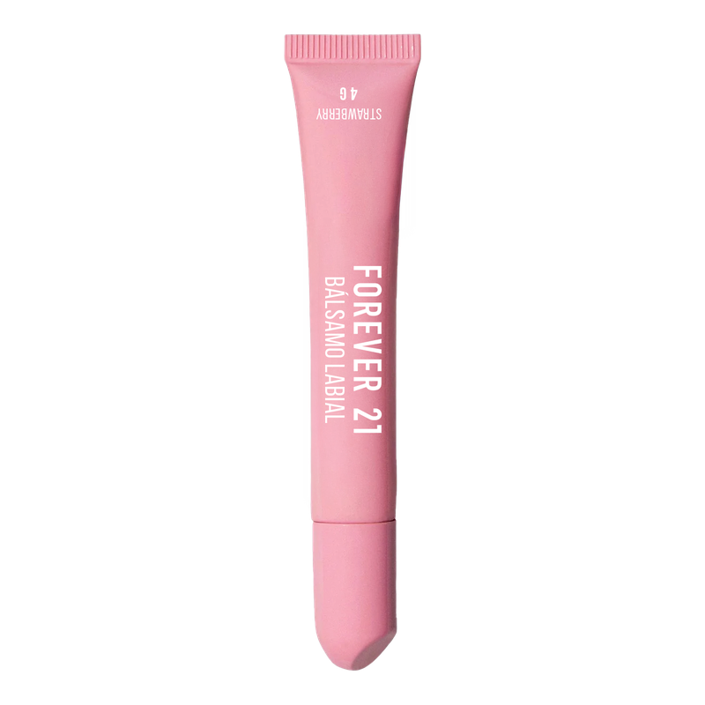
32 | 2026-09-01 | 2026-10-01 | En tiempo | 7502327992066 | F21-29 | Bálsamo Labial – Forever 21 Lip Balm | Strawberry |  | 8 g | F21 | Mix de Canales | 1 | Cosméticos de color | CHINA | 6 | 144 | 13-Oct-26 | 1 | 1 | 1 | 1 | 1 | 1 | 1 |  |  | 8 | 7 | 88% | En producción | 13-Oct-26 | Regulatorio | 14-May-26 | 14-May-26 | 29-May-26 | 24-Jun-26 | 8-Jul-26 | 29-Jun-26 | 13-Aug-26 | 13-Sep-26 | 1-Aug-26 | 1-Aug-26 | 20-Aug-26 | 20-Aug-26 | 27-Aug-26 | 27-Aug-26 | 10-Oct-26 | 10-Oct-26 | 20-Oct-26
33 | 2026-09-01 | 2026-10-01 | En tiempo | 7502327992073 | F21-30 | Bálsamo Labial – Forever 21 Lip Balm | Vanilla |  | 8 g | F21 | Mix de Canales | 1 | Cosméticos de color | CHINA | 6 | 144 | 13-Oct-26 | 1 | 1 | 1 | 1 | 1 | 1 | 1 |  |  | 8 | 7 | 88% | En producción | 13-Oct-26 | Regulatorio | 14-May-26 | 14-May-26 | 29-May-26 | 24-Jun-26 | 8-Jul-26 | 29-Jun-26 | 13-Aug-26 | 13-Sep-26 | 1-Aug-26 | 1-Aug-26 | 20-Aug-26 | 20-Aug-26 | 27-Aug-26 | 27-Aug-26 | 10-Oct-26 | 10-Oct-26 | 20-Oct-26
34 | 2026-09-01 | 2026-11-02 | En tiempo | 7502327992080 | F21-31 | Paleta de Sombras 12 Tonos – Forever 21 Eyeshadow palette | Nude & Pink |  | 12 sombras | F21 | Mix de Canales | 1 | Cosméticos de color | CHINA | 6 | 72 | 8-Nov-26 | 1 | 1 | 1 | 1 | 1 | 1 | 1 |  |  | 8 | 7 | 88% | En producción | 8-Nov-26 | Carlos | 29-Jun-26 | 29-Jun-26 | 14-Jul-26 | 14-Jul-25 | 28-Jul-25 | 28-Jul-26 | 11-Sep-26 | 11-Sep-26 | 30-Aug-26 | 30-Aug-26 | 18-Sep-26 | 18-Sep-26 | 25-Sep-26 | 25-Sep-26 | 8-Nov-26 | 8-Nov-26 | 18-Nov-26
35 | 2026-09-01 | 2026-11-02 | En tiempo | 7502327992097 | F21-32 | Paleta de Sombras 12 Tonos – Forever 21 Eyeshadow palette | Brown Edition |  | 12 sombras | F21 | Mix de Canales | 1 | Cosméticos de color | CHINA | 6 | 72 | 8-Nov-26 | 1 | 1 | 1 | 1 | 1 | 1 | 1 |  |  | 8 | 7 | 88% | En producción | 8-Nov-26 | Carlos | 29-Jun-26 | 29-Jun-26 | 14-Jul-26 | 14-Jul-25 | 28-Jul-25 | 28-Jul-26 | 11-Sep-26 | 11-Sep-26 | 30-Aug-26 | 30-Aug-26 | 18-Sep-26 | 18-Sep-26 | 25-Sep-26 | 25-Sep-26 | 8-Nov-26 | 8-Nov-26 | 18-Nov-26
36 | 2026-09-01 | 2026-10-01 | En tiempo | 7502327992103 | F21-33 | Delineador en Plumón para Ojos – Forever 21 Precision Eye Marker | Black |  | 5 g | F21 | Mix de Canales | 1 | Cosméticos de color | CHINA | 6 | 144 | 13-Oct-26 | 1 | 1 | 1 | 1 | 1 | 1 | 1 |  |  | 8 | 7 | 88% | En producción | 13-Oct-26 | Eduardo (Compras) | 14-May-26 | 14-May-26 | 29-May-26 | 24-Jun-26 | 8-Jul-26 | 29-Jun-26 | 13-Aug-26 | 13-Sep-26 | 1-Aug-26 | 1-Aug-26 | 20-Aug-26 | 20-Aug-26 | 27-Aug-26 | 27-Aug-26 | 10-Oct-26 | 10-Oct-26 | 20-Oct-26
37 | 2026-09-01 | 2026-11-02 | En tiempo | 7502327992110 | F21-34 | Máscara para Pestañas – Forever 21 Lash Mascara | Black |  | 6 g | F21 | Mix de Canales | 1 | Cosméticos de color | CHINA | 6 | 144 | 6-Nov-26 | 1 | 1 | 1 | 1 | 1 | 1 | 1 |  |  | 8 | 7 | 88% | En producción | 3-Dec-26 | Carlos | 6-Jul-26 | 6-Jul-26 | 13-Jul-26 | 13-Jul-26 | 27-Jul-26 | 27-Jul-26 | 10-Sep-26 | 10-Sep-26 | 29-Aug-26 | 29-Aug-26 | 17-Sep-26 | 17-Sep-26 | 24-Sep-26 | 24-Sep-26 | 7-Nov-26 | 7-Nov-26 | 17-Nov-26
38 | 2026-09-01 | 2026-11-02 | En tiempo | 7502327992127 | F21-35 | Gel para Cejas Transparente – Forever 21 Brow Fix | Clear |  | 5 g | F21 | Mix de Canales | 1 | Cosméticos de color | CHINA | 6 | 144 | 6-Nov-26 | 1 | 1 | 1 | 1 | 1 | 1 | 1 |  |  | 8 | 7 | 88% | En producción | 6-Nov-26 | Carlos | 3-Jul-26 | 3-Jul-26 | 18-Jul-26 | 16-Jul-26 | 30-Jul-26 | 30-Jul-26 | 13-Sep-26 | 13-Sep-26 | 1-Sep-26 | 1-Sep-26 | 20-Sep-26 | 20-Sep-26 | 27-Sep-26 | 27-Sep-26 | 10-Nov-26 | 10-Nov-26 | 20-Nov-26
39 | 2026-09-01 | 2026-11-02 | En tiempo | 7502327993803 | F21-84 | Gel para Cejas – Forever 21 Brow Fix | |  | 5 g | F21 | Mix de Canales | 1 | Cosméticos de color | CHINA | 6 | 144 | 6-Nov-26 | 1 | 1 | 1 | 1 | 1 | 1 | 1 |  |  | 8 | 7 | 88% | En producción | 6-Nov-26 | Carlos | 3-Jul-26 | 3-Jul-26 | 18-Jul-26 | 16-Jul-26 | 30-Jul-26 | 30-Jul-26 | 13-Sep-26 | 13-Sep-26 | 1-Sep-26 | 1-Sep-26 | 20-Sep-26 | 20-Sep-26 | 27-Sep-26 | 27-Sep-26 | 10-Nov-26 | 10-Nov-26 | 20-Nov-26
40 | 2026-09-01 | 2026-11-02 | En tiempo | 7502327992134 | F21-36 | Polvo Traslúcido Matificante – Forever 21 Velvet Powder | Translucent |  | 10 gr | F21 | Mix de Canales | 1 | Cosméticos de color | CHINA | 6 | 72 | 6-Nov-26 | 1 | 1 | 1 | 1 | 1 | 1 | 1 |  |  | 8 | 7 | 88% | En producción | 6-Nov-26 | Eduardo (Compras) | 5-Jun-26 | 5-Jun-26 | 20-Jun-26 | 3-Jul-26 | 17-Jul-26 | 17-Jul-26 | 31-Aug-26 | 31-Aug-26 | 19-Aug-26 | 19-Aug-26 | 7-Sep-26 | 7-Sep-26 | 14-Sep-26 | 14-Sep-26 | 28-Oct-26 | 28-Oct-26 | 7-Nov-26
41 | 2026-09-01 | 2026-11-02 | En tiempo | 7502327992141 | F21-37 | CC Cream - Forever 21 – Even Skin | Light |  | 30 mL | F21 | Mix de Canales | 1 | Cosméticos de color | CHINA | 6 | 48 | 13-Oct-26 | 1 | 1 | 1 | 1 | 1 | 1 | 1 |  |  | 8 | 7 | 88% | En producción | 13-Oct-26 | Eduardo (Compras) | 14-May-26 | 14-May-26 | 29-May-26 | 3-Jul-26 | 17-Jul-26 | 17-Jul-26 | 31-Aug-26 | 31-Aug-26 | 19-Aug-26 | 19-Aug-26 | 7-Sep-26 | 7-Sep-26 | 14-Sep-26 | 14-Sep-26 | 28-Oct-26 | 28-Oct-26 | 7-Nov-26
42 | 2026-09-01 | 2026-11-02 | En tiempo | 7502327992158 | F21-38 | CC Cream - Forever 21 – Even Skin | Medium |  | 30 mL | F21 | Mix de Canales | 1 | Cosméticos de color | CHINA | 6 | 48 | 13-Oct-26 | 1 | 1 | 1 | 1 | 1 | 1 | 1 |  |  | 8 | 7 | 88% | En producción | 13-Oct-26 | Eduardo (Compras) | 14-May-26 | 14-May-26 | 29-May-26 | 3-Jul-26 | 17-Jul-26 | 17-Jul-26 | 31-Aug-26 | 31-Aug-26 | 19-Aug-26 | 19-Aug-26 | 7-Sep-26 | 7-Sep-26 | 14-Sep-26 | 14-Sep-26 | 28-Oct-26 | 28-Oct-26 | 7-Nov-26
43 | 2026-09-01 | 2026-11-02 | En tiempo | 7502327992165 | F21-39 | CC Cream - Forever 21 – Even Skin | Beige |  | 30 mL | F21 | Mix de Canales | 1 | Cosméticos de color | CHINA | 6 | 48 | 13-Oct-26 | 1 | 1 | 1 | 1 | 1 | 1 | 1 |  |  | 8 | 7 | 88% | En producción | 13-Oct-26 | Eduardo (Compras) | 14-May-26 | 14-May-26 | 29-May-26 | 3-Jul-26 | 17-Jul-26 | 17-Jul-26 | 31-Aug-26 | 31-Aug-26 | 19-Aug-26 | 19-Aug-26 | 7-Sep-26 | 7-Sep-26 | 14-Sep-26 | 14-Sep-26 | 28-Oct-26 | 28-Oct-26 | 7-Nov-26
44 | 2026-09-01 | 2026-11-02 | En tiempo | 7502327992172 | F21-40 | CC Cream - Forever 21 – Even Skin | Tan |  | 30 mL | F21 | Mix de Canales | 1 | Cosméticos de color | CHINA | 6 | 48 | 13-Oct-26 | 1 | 1 | 1 | 1 | 1 | 1 | 1 |  |  | 8 | 7 | 88% | En producción | 13-Oct-26 | Eduardo (Compras) | 14-May-26 | 14-May-26 | 29-May-26 | 3-Jul-26 | 17-Jul-26 | 17-Jul-26 | 31-Aug-26 | 31-Aug-26 | 19-Aug-26 | 19-Aug-26 | 7-Sep-26 | 7-Sep-26 | 14-Sep-26 | 14-Sep-26 | 28-Oct-26 | 28-Oct-26 | 7-Nov-26
45 | 2026-09-01 | 2026-11-02 | En tiempo | 7502327993285 | F21-85 | CC Cream - Forever 21 – Even Skin | Porcelain |  | 30 mL | F21 | Mix de Canales | 1 | Cosméticos de color | CHINA | 6 | 48 | 13-Oct-26 | 1 | 1 | 1 | 1 | 1 | 1 | 1 |  |  | 8 | 7 | 88% | En producción | 13-Oct-26 | Eduardo (Compras) | 14-May-26 | 14-May-26 | 29-May-26 | 3-Jul-26 | 17-Jul-26 | 17-Jul-26 | 31-Aug-26 | 31-Aug-26 | 19-Aug-26 | 19-Aug-26 | 7-Sep-26 | 7-Sep-26 | 14-Sep-26 | 14-Sep-26 | 28-Oct-26 | 28-Oct-26 | 7-Nov-26
46 | 2026-09-01 | 2026-11-02 | En tiempo | 7502327993292 | F21-86 | CC Cream - Forever 21 – Even Skin | Warm |  | 30 mL | F21 | Mix de Canales | 1 | Cosméticos de color | CHINA | 6 | 48 | 13-Oct-26 | 1 | 1 | 1 | 1 | 1 | 1 | 1 |  |  | 8 | 7 | 88% | En producción | 13-Oct-26 | Eduardo (Compras) | 14-May-26 | 14-May-26 | 29-May-26 | 3-Jul-26 | 17-Jul-26 | 17-Jul-26 | 31-Aug-26 | 31-Aug-26 | 19-Aug-26 | 19-Aug-26 | 7-Sep-26 | 7-Sep-26 | 14-Sep-26 | 14-Sep-26 | 28-Oct-26 | 28-Oct-26 | 7-Nov-26
47 | 2026-09-01 | 2026-09-01 | En tiempo | 7502327992196 | F21-42 | Parches para Imperfecciones – Forever 21 Heart Pimple Patches |  | 36 pz | F21 | Mix de Canales | 1 | Skin care | CHINA | 40 | 960 | 11-Oct-26 | 1 | 1 | 1 | 1 | 1 | 1 | 1 |  |  | 8 | 7 | 88% | En producción | 11-Oct-26 | Eduardo (Compras) | 22-May-26 | 22-May-26 | 26-Jun-26 | 3-Jul-26 | 17-Jul-26 | 17-Jul-26 | 19-Jul-26 | 19-Jul-26 | 7-Jul-26 | 7-Jul-26 | 26-Jul-26 | 26-Jul-26 | 2-Aug-26 | 2-Aug-26 | 15-Sep-26 | 15-Sep-26 | 25-Sep-26
48 | 2026-09-01 | 2026-11-02 | En tiempo | 7502327992219 | F21-44 | Toallitas Desmaquillantes – Forever Makeup Remover Wipes |  | 20 pz | F21 | Mix de Canales | 1 | Skin care | CHINA | 6 | 12 | 20-Oct-26 | 1 | 1 | 1 | 1 | 1 | 1 | 1 |  |  | 8 | 7 | 88% | Producción detenida. En espera de vobo de licencia desde 30 de Junio | 20-Oct-26 | Eduardo (Compras) | 1-Jun-26 | 1-Jun-26 | 4-Jul-26 | 4-Jul-26 | 18-Jul-26 | 18-Jul-26 | 27-Aug-26 | 27-Aug-26 | 15-Aug-26 | 15-Jul-26 | 3-Sep-26 | 3-Sep-26 | 10-Sep-26 | 10-Sep-26 | 24-Oct-26 | 24-Oct-26 | 3-Nov-26
49 | 2026-09-01 | 2026-12-01 | En tiempo | 7502327992226 | F21-45 | Papel Absorbente de Grasa – Forever 21 Blotting Papers |  | 20pz | F21 | Mix de Canales | 1 | Skin care | CHINA | 40 | 240 | 6-Nov-26 | 1 | 1 | 1 | 1 | 1 | 1 | 1 |  |  | 8 | 7 | 88% | Producción lista, el proveedor no manda el COA. Sin fecha de embarque | 6-Nov-26 | Eduardo (Compras) | 29-Jun-26 | 29-Jun-26 | 14-Jul-26 | 29-Jul-26 | 12-Aug-26 | 12-Aug-26 | 26-Sep-26 | 26-Aug-26 | 14-Sep-26 | 14-Jul-26 | 3-Oct-26 | 3-Oct-26 | 10-Oct-26 | 10-Oct-26 | 23-Nov-26 | 23-Nov-26 | 3-Dec-26
50 | 2026-09-01 | 2026-11-02 | En tiempo | 7502327992240 | F21-47 | Suero Facial con Vitamina C – Forever 21 Glow Serum | Vitamin C |  | 30ml | F21 | Mix de Canales | 1 | Skin care | CHINA | 4 | 48 | 6-Nov-26 | 1 | 1 | 1 | 1 | 1 | 1 | 1 |  |  | 8 | 7 | 88% | En producción | 6-Nov-26 | Licencia | 23-Jun-26 | 23-Jun-26 | 8-Jul-26 | 23-Jul-26 | 6-Aug-26 | 6-Aug-26 | 5-Sep-26 | 5-Sep-26 | 24-Aug-26 | 24-Jul-26 | 12-Sep-26 | 12-Sep-26 | 19-Sep-26 | 19-Sep-26 | 2-Nov-26 | 2-Nov-26 | 12-Nov-26
51 | 2026-09-01 | 2026-11-02 | En tiempo | 7502327992257 | F21-48 | Suero Facial con Ácido Hialurónico – Forever 21 Hyaluronic Serum | Hyaluronic Acid |  | 30ml | F21 | Mix de Canales | 1 | Skin care | CHINA | 4 | 48 | 6-Nov-26 | 1 | 1 | 1 | 1 | 1 | 1 | 1 |  |  | 8 | 7 | 88% | En producción | 6-Nov-26 | Eduardo (Compras) | 23-Jun-26 | 23-Jun-26 | 8-Jul-26 | 23-Jul-26 | 6-Aug-26 | 6-Aug-26 | 5-Sep-26 | 5-Sep-26 | 24-Aug-26 | 24-Jul-26 | 12-Sep-26 | 12-Sep-26 | 19-Sep-26 | 19-Sep-26 | 2-Nov-26 | 2-Nov-26 | 12-Nov-26
52 | 2026-09-01 | 2026-09-01 | En tiempo | 7502327992264 | F21-52 | Mascarilla Facial con Colágeno – Forever 21 Softening Facial Mask | Collagen |  | 1 | F21 | Mix de Canales | 1 | Skin care | CHINA | 12 | 480 | 17-Sep-26 | 1 | 1 | 1 | 1 | 1 | 1 | 1 |  |  | 8 | 7 | 88% | En producción | 17-Sep-26 | Eduardo (Compras) | 13-May-26 | 13-May-26 | 28-May-26 | 12-Jun-26 | 26-Jun-26 | 16-Jun-26 | 16-Jul-26 | 16-Jul-26 | 4-Jul-26 | 4-Jul-26 | 23-Jul-26 | 23-Jul-26 | 30-Jul-26 | 30-Jul-26 | 12-Sep-26 | 12-Sep-26 | 22-Sep-26
53 | 2026-09-01 | 2026-09-01 | En tiempo | 7502327992271 | F21-53 | Mascarilla Facial con Rosas – Forever 21 Hydra Facial Mask | Rose |  | 1 | F21 | Mix de Canales | 1 | Skin care | CHINA | 12 | 480 | 17-Sep-26 | 1 | 1 | 1 | 1 | 1 | 1 | 1 |  |  | 8 | 7 | 88% | Producción lista, se embarca 26 Agosto | 17-Sep-26 | Eduardo (Compras) | 13-May-26 | 13-May-26 | 28-May-26 | 12-Jun-26 | 26-Jun-26 | 16-Jun-26 | 16-Jul-26 | 16-Jul-26 | 4-Jul-26 | 4-Jul-26 | 23-Jul-26 | 23-Jul-26 | 30-Jul-26 | 30-Jul-26 | 12-Sep-26 | 12-Sep-26 | 22-Sep-26
54 | 2026-09-01 | 2026-09-01 | En tiempo | 7502327992288 | F21-54 | Mascarilla Facial con Vitamina C – Forever 21 Glow Facial Mask | Vitamin C |  | 1 | F21 | Mix de Canales | 1 | Skin care | CHINA | 12 | 480 | 17-Sep-26 | 1 | 1 | 1 | 1 | 1 | 1 | 1 |  |  | 8 | 7 | 88% | Producción lista, se embarca 26 Agosto | 17-Sep-26 | Eduardo (Compras) | 13-May-26 | 13-May-26 | 28-May-26 | 12-Jun-26 | 26-Jun-26 | 16-Jun-26 | 16-Jul-26 | 16-Jul-26 | 4-Jul-26 | 4-Jul-26 | 23-Jul-26 | 23-Jul-26 | 30-Jul-26 | 30-Jul-26 | 12-Sep-26 | 12-Sep-26 | 22-Sep-26
55 | 2026-09-01 | 2026-09-01 | En tiempo | 7502327992295 | F21-55 | Mascarilla Facial Matificante – Forever 21 Mattifying Effect Facial Mask |  | 1 | F21 | Mix de Canales | 1 | Skin care | CHINA | 12 | 480 | 17-Sep-26 | 1 | 1 | 1 | 1 | 1 | 1 | 1 |  |  | 8 | 7 | 88% | En producción | 17-Sep-26 | Eduardo (Compras) | 13-May-26 | 13-May-26 | 28-May-26 | 12-Jun-26 | 26-Jun-26 | 16-Jun-26 | 16-Jul-26 | 16-Jul-26 | 4-Jul-26 | 4-Jul-26 | 23-Jul-26 | 23-Jul-26 | 30-Jul-26 | 30-Jul-26 | 12-Sep-26 | 12-Sep-26 | 22-Sep-26
56 | 2026-09-01 | 2026-09-01 | En tiempo | 7502327992301 | F21-56 | Mascarilla Facial con Ácido Hialurónico – Forever 21 Hydra Facial Mask| Hyaluronic Acid |  | 1 | F21 | Mix de Canales | 1 | Skin care | CHINA | 12 | 480 | 17-Sep-26 | 1 | 1 | 1 | 1 | 1 | 1 | 1 |  |  | 8 | 7 | 88% | Producción lista, se embarca 26 Agosto | 17-Sep-26 | Eduardo (Compras) | 13-May-26 | 13-May-26 | 28-May-26 | 12-Jun-26 | 26-Jun-26 | 16-Jun-26 | 16-Jul-26 | 16-Jul-26 | 4-Jul-26 | 4-Jul-26 | 23-Jul-26 | 23-Jul-26 | 30-Jul-26 | 30-Jul-26 | 12-Sep-26 | 12-Sep-26 | 22-Sep-26
57 | 2026-09-01 | 2026-09-01 | En tiempo | 7502327992318 | F21-57 | Mascarilla Facial con Coco – Forever 21 Humectant Facial Mask | Coconut |  | 1 | F21 | Mix de Canales | 1 | Skin care | CHINA | 12 | 480 | 17-Sep-26 | 1 | 1 | 1 | 1 | 1 | 1 | 1 |  |  | 8 | 7 | 88% | Producción lista, se embarca 26 Agosto | 17-Sep-26 | Eduardo (Compras) | 13-May-26 | 13-May-26 | 28-May-26 | 12-Jun-26 | 26-Jun-26 | 16-Jun-26 | 16-Jul-26 | 16-Jul-26 | 4-Jul-26 | 4-Jul-26 | 23-Jul-26 | 23-Jul-26 | 30-Jul-26 | 30-Jul-26 | 12-Sep-26 | 12-Sep-26 | 22-Sep-26
58 | 2026-09-01 | 2026-09-01 | En tiempo | 7502327992325 | F21-58 | Mascarilla Facial con Carbón Activado – Forever 21 Cleansing Facial Mask – Activated Charcoal |  | 1 | F21 | Mix de Canales | 1 | Skin care | CHINA | 12 | 480 | 17-Sep-26 | 1 | 1 | 1 | 1 | 1 | 1 | 1 |  |  | 8 | 7 | 88% | Producción lista, se embarca 26 Agosto | 17-Sep-26 | Eduardo (Compras) | 13-May-26 | 13-May-26 | 28-May-26 | 12-Jun-26 | 26-Jun-26 | 16-Jun-26 | 16-Jul-26 | 16-Jul-26 | 4-Jul-26 | 4-Jul-26 | 23-Jul-26 | 23-Jul-26 | 30-Jul-26 | 30-Jul-26 | 12-Sep-26 | 12-Sep-26 | 22-Sep-26
59 | 2026-09-01 | 2026-09-01 | En tiempo | 7502327992349 | F21-60 | Mascarilla Facial – Forever 21 Soothing Facial Mask |  | 1 | F21 | Mix de Canales | 1 | Skin care | CHINA | 12 | 480 | 17-Sep-26 | 1 | 1 | 1 | 1 | 1 | 1 | 1 |  |  | 8 | 7 | 88% | Producción lista, se embarca 26 Agosto | 17-Sep-26 | Eduardo (Compras) | 13-May-26 | 13-May-26 | 28-May-26 | 12-Jun-26 | 26-Jun-26 | 16-Jun-26 | 16-Jul-26 | 16-Jul-26 | 4-Jul-26 | 4-Jul-26 | 23-Jul-26 | 23-Jul-26 | 30-Jul-26 | 30-Jul-26 | 12-Sep-26 | 12-Sep-26 | 22-Sep-26
60 | 2026-09-01 | 2026-12-01 | En tiempo | 7502327992356 | F21-61 | Set de Esponjas de Maquillaje – Forever 21 Beauty Sponge Set |  | 12 | F21 | Mix de Canales | 1 | Beauty accessories | CHINA |  |  | 7-Sep-26 | 1 | 1 | 1 | 1 | 1 | 1 | 1 |  |  | 8 | 7 | 88% | En producción | 7-Sep-26 | Eduardo (Compras) | 29-Jun-26 | 29-Jun-26 | 14-Jul-26 | 14-Jul-25 | 28-Jul-25 | 28-Jul-26 | 11-Sep-26 | 11-Sep-26 | 30-Aug-26 | 30-Aug-26 | 18-Sep-26 | 18-Sep-26 | 25-Sep-26 | 25-Sep-26 | 8-Nov-26 | 8-Nov-26 | 18-Nov-26
61 | 2026-09-01 | 2026-09-01 | En tiempo | 7502327992363 | F21-62 | Parches para Ojos – Forever 21 Eye Patches |  | 30 | F21 | Mix de Canales | 1 | Skin care | CHINA | 6 | 6 | 15-Nov-26 | 1 | 1 | 1 | 1 | 1 | 1 | 1 |  |  | 8 | 7 | 88% | Producción lista, se embarca 26 Agosto | 15-Nov-26 | Eduardo (Compras) | 13-May-26 | 13-May-26 | 28-May-26 | 12-Jun-26 | 26-Jun-26 | 16-Jun-26 | 16-Jul-26 | 16-Jul-26 | 4-Jul-26 | 4-Jul-26 | 23-Jul-26 | 23-Jul-26 | 30-Jul-26 | 30-Jul-26 | 12-Sep-26 | 12-Sep-26 | 22-Sep-26
62 | 2026-09-01 | 2026-09-01 | En tiempo | 7502327992370 | F21-64 | Tiras para Puntos Negros – Forever 21 Nose Strips | Original |  | 6 | F21 | Mix de Canales | 1 | Skin care | CHINA |  |  | 15-Nov-26 | 1 | 1 | 1 | 1 | 1 | 1 |  |  |  | 8 | 6 | 75% | Sin OC. En espera de vobo de licencia desde 30 de Julio | 15-Nov-26 | Carlos | 6-Jul-26 | 6-Jul-26 | 21-Jul-26 | 21-Jul-26 | 4-Aug-26 | 4-Aug-26 | 18-Sep-26 | 18-Sep-26 | 6-Sep-26 | 6-Sep-26 | 13-Sep-26 | 13-Sep-26 | 20-Sep-26 | 20-Sep-26 | 3-Nov-26 | 3-Nov-26 | 13-Nov-26
64 | 2026-09-01 | 2026-11-02 | En tiempo | 7502327992394 | F21-67 | Pinzas para Cabello – Forever 21 Flower Hair Clips |  | 2 | F21 | Mix de Canales | 1 | Beauty accessories | CHINA |  |  | 4-Nov-26 | 1 | 1 | 1 | 1 | 1 | 1 | 1 |  |  | 8 | 7 | 88% | Producción terminada, sin fecha de embarque | 4-Nov-26 | Eduardo (Compras) | 4-Jun-26 | 4-Jun-26 | 19-Jun-26 | 26-Jun-26 | 10-Jul-26 | 10-Jul-26 | 8-Sep-26 | 8-Sep-26 | 27-Aug-26 | 27-Aug-26 | 15-Sep-26 | 15-Sep-26 | 22-Sep-26 | 22-Sep-26 | 5-Nov-26 | 5-Nov-26 | 15-Nov-26
65 | 2026-09-01 | 2026-11-02 | En tiempo | 7502327992400 | F21-68 | Ligas para Cabello – Forever 21 Hair Elastics |  | 10 | F21 | Mix de Canales | 1 | Beauty accessories | CHINA |  |  | 4-Nov-26 | 1 | 1 | 1 | 1 | 1 | 1 | 1 |  |  | 8 | 7 | 88% | Producción terminada, sin fecha de embarque | 4-Nov-26 | Eduardo (Compras) | 4-Jun-26 | 4-Jun-26 | 19-Jun-26 | 26-Jun-26 | 10-Jul-26 | 10-Jul-26 | 8-Sep-26 | 8-Sep-26 | 27-Aug-26 | 27-Aug-26 | 15-Sep-26 | 15-Sep-26 | 22-Sep-26 | 22-Sep-26 | 5-Nov-26 | 5-Nov-26 | 15-Nov-26
66 | 2026-09-01 | 2026-10-01 | En tiempo | 7502327992417 | F21-69 | Enchinador para Pestañas – Forever 21 Pro Lash Curler |  | 1 | F21 | Mix de Canales | 1 | Beauty accessories | CHINA | 6 | 144 | 13-Oct-26 | 1 | 1 | 1 | 1 | 1 | 1 | 1 |  |  | 8 | 7 | 88% | En producción | 13-Oct-26 | Eduardo (Compras) | 14-May-26 | 14-May-26 | 29-May-26 | 23-Jun-26 | 7-Jul-26 | 29-Jun-26 | 13-Aug-26 | 13-Sep-26 | 1-Aug-26 | 1-Aug-26 | 20-Aug-26 | 20-Aug-26 | 27-Aug-26 | 27-Aug-26 | 10-Oct-26 | 10-Oct-26 | 20-Oct-26
67 | 2026-09-01 | 2026-11-02 | En tiempo | 7502327992424 | F21-70 | Scrunchies para Cabello – Forever 21 Hair Scrunchies |  | 2 | F21 | Mix de Canales | 1 | Beauty accessories | CHINA |  |  | 4-Nov-26 | 1 | 1 | 1 | 1 | 1 | 1 | 1 |  |  | 8 | 7 | 88% | Producción terminada, sin fecha de embarque | 4-Nov-26 | Eduardo (Compras) | 4-Jun-26 | 4-Jun-26 | 19-Jun-26 | 26-Jun-26 | 10-Jul-26 | 10-Jul-26 | 8-Sep-26 | 8-Sep-26 | 27-Aug-26 | 27-Aug-26 | 15-Sep-26 | 15-Sep-26 | 22-Sep-26 | 22-Sep-26 | 5-Nov-26 | 5-Nov-26 | 15-Nov-26
68 | 2026-09-01 | 2026-11-02 | En tiempo | 7502327992448 | F21-72 | Cepillo para Cabello – Forever 21 Detangle & Style Brush |  | 1 | F21 | Mix de Canales | 1 | Beauty accessories | CHINA | 6 | 48 | 4-Nov-26 | 1 | 1 | 1 | 1 | 1 | 1 | 1 |  |  | 8 | 7 | 88% | PPedidos | 4-Nov-26 | Eduardo (Compras) | 5-Jun-26 | 5-Jun-26 | 20-Jun-26 | 3-Jun-26 | 17-Jun-26 | 17-Jul-26 | 31-Aug-26 | 31-Aug-26 | 19-Aug-26 | 19-Aug-26 | 7-Sep-26 | 7-Sep-26 | 14-Sep-26 | 14-Sep-26 | 28-Oct-26 | 28-Oct-26 | 7-Nov-26
69 | 2026-09-01 | 2026-11-02 | En tiempo | 7502327992462 | F21-74 | Plancha Multifuncional– Forever 21 Multifunctional Straightener |  | 1 | F21 | Mix de Canales | 1 | Beauty accessories | CHINA |  |  | 15-Oct-26 | 1 | 1 | 1 | 1 | 1 | 1 | 1 |  |  | 8 | 7 | 88% | Producción detenida. Falta liberación de certificadora desde 1 julio | 15-Oct-26 | Logística | 26-May-26 | 26-May-26 | 15-Jun-26 | 3-Jun-26 | 17-Jun-26 | 17-Jul-26 | 31-Aug-26 | 31-Aug-26 | 19-Aug-26 | 19-Aug-26 | 7-Sep-26 | 7-Sep-26 | 14-Sep-26 | 14-Sep-26 | 28-Oct-26 | 28-Oct-26 | 7-Nov-26
70 | 2026-09-01 | 2026-11-02 | En tiempo | 7502327992479 | F21-75 | Secadora para Cabello – Forever 21 Style Pro Dryer |  | 1 | F21 | Mix de Canales | 1 | Beauty accessories | CHINA |  |  | 15-Oct-26 | 1 | 1 | 1 | 1 | 1 | 1 | 1 |  |  | 8 | 7 | 88% | Producción detenida. Falta liberación de certificadora desde 1 julio | 15-Oct-26 | Logística | 26-May-26 | 26-May-26 | 15-Jun-26 | 3-Jun-26 | 17-Jun-26 | 17-Jul-26 | 31-Aug-26 | 31-Aug-26 | 19-Aug-26 | 19-Aug-26 | 7-Sep-26 | 7-Sep-26 | 14-Sep-26 | 14-Sep-26 | 28-Oct-26 | 28-Oct-26 | 7-Nov-26
 |  |  |  |  |  |  |  |  |  |  |  |  |  |  |  |  |  |  |  |  |  |  |  |  |  |  |  | 84%

